10213 Naustneset
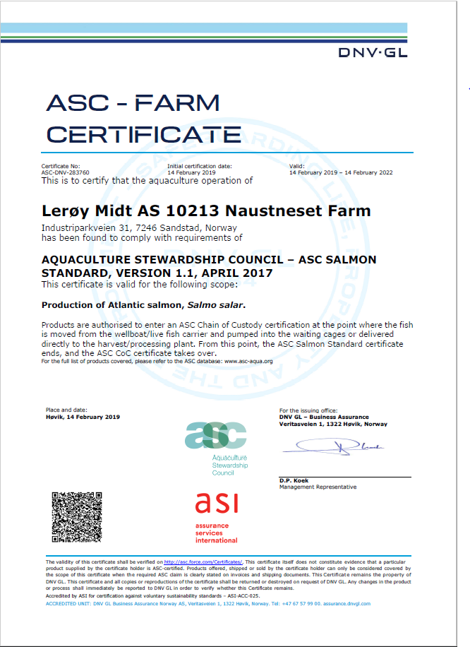
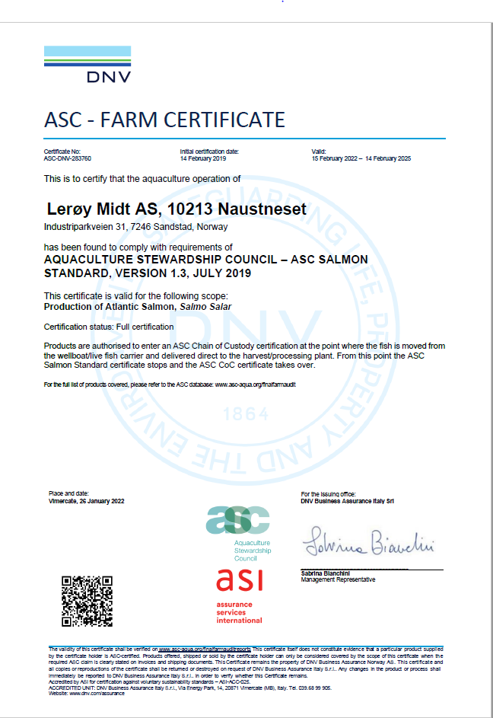
ASC rapport
Bedrift | Lerøy Midt AS
Lokalitet | Naustneset
Lokalitetsnummer | 10213
ASC status | Suspendert
Sertifiseringsdato (førstegangs) | 2015-10-30
Resertifiseringsdato | 2019-02-14 | 2018-10-30
Sertifikat gyldig til | Trukket tilbake
Produksjonsstart | Aug-24
Produksjonsslutt | Pågår
Siste oppdatering produksjonsdata | 2026-01-09
EUL 16G | 0.00%
EUL 18G | 0.45%
EUL 20G | 0.01%
EUL 22G | 0.50%
EUL 24G | 0.00%
Mistanke om uidentifisert agens | -
Påvisning av OIE-meldepliktig sykdom | -
Antall rømt fisk siste eller inneværende utsett | 5047

Predatorer/andre
Desember 2018: tre minker
Januar 2019: 1 skarv og en mink
2020: 1 mink
2021 (sist oppdatert 21.12.2021): 1 selvdød måse
2022:
2023:
2024:
2025:
2026:

Lakselus - telles og rapporteres i henhold til myndighetskrav
Resultater av lusetelling, gjennomsnitt per fisk:
Naustneset, Barentswatch

12890 Høybuvika
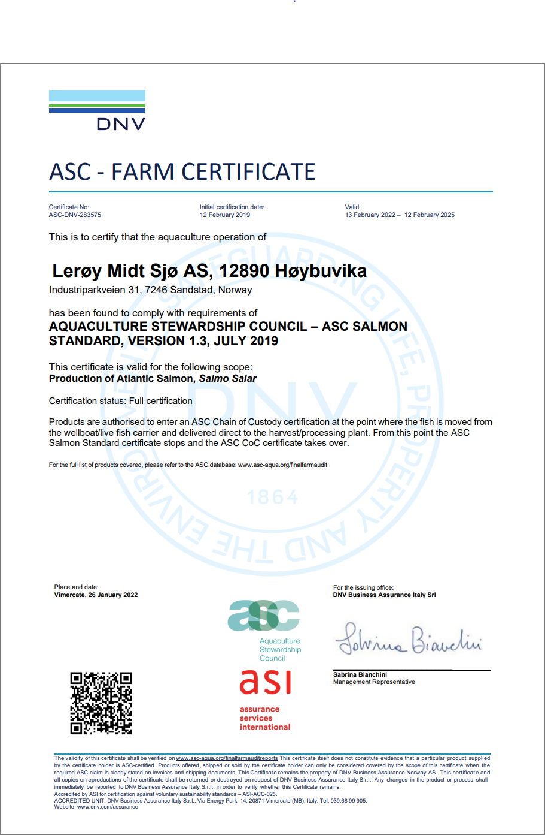
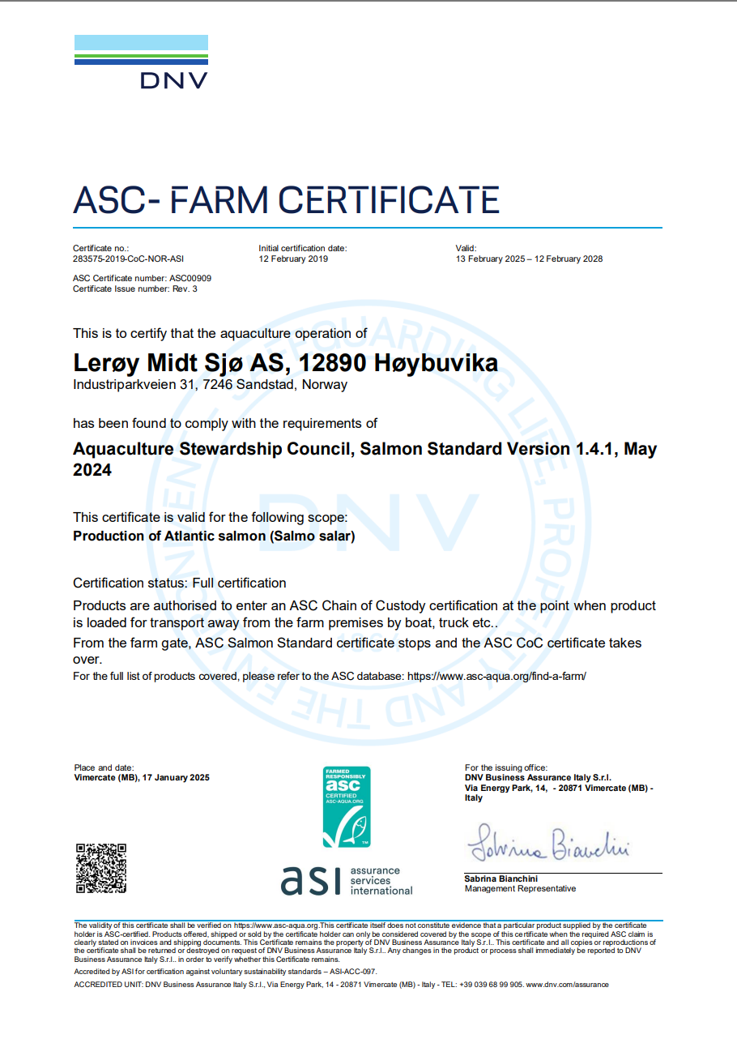
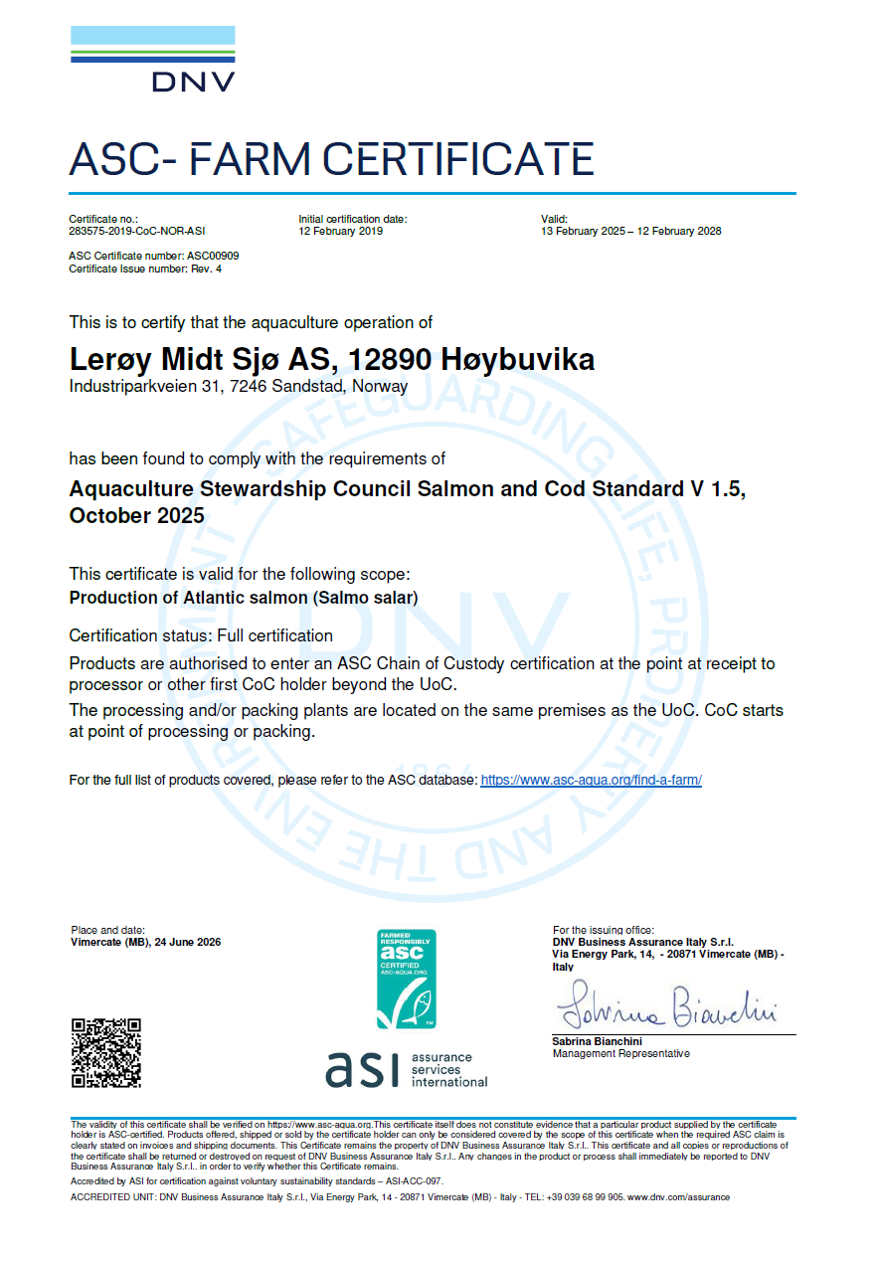
ASC rapport
Bedrift | Lerøy Midt AS
Lokalitet | Høybuvika
Lokalitetsnummer | 12890
ASC status | Sertifisert
Sertifiseringsdato (førstegangs) | 2015-10-30
Resertifiseringsdato | 2019-02-12 | 2018-10-30
Sertifikat gyldig til | 2028-02-12
Produksjonsstart | Sep-24
Produksjonsslutt | Jan-26
Siste oppdatering produksjonsdata | 2026-01-09
EUL 16G | 0.00%
EUL 18G | 0.00%
EUL 20G | 0.53%
EUL 22G | 0.37%
EUL 24G | 0.20%
Mistanke om uidentifisert agens | -
Påvisning av OIE-meldepliktig sykdom | -
Antall rømt fisk siste eller inneværende utsett | 0

Predatorer/andre
Mars 2019: tre minker
2021:
2022:
2023:
2024:
2025:
2026:

Lakselus - telles og rapporteres i henhold til myndighetskrav
Resultater av lusetelling, gjennomsnitt per fisk:
Høybuvika, Barentswatch

12784 Ringholmen
ASC rapport
Bedrift |  | Lerøy Midt AS
Lokalitet |  | Ringholmen
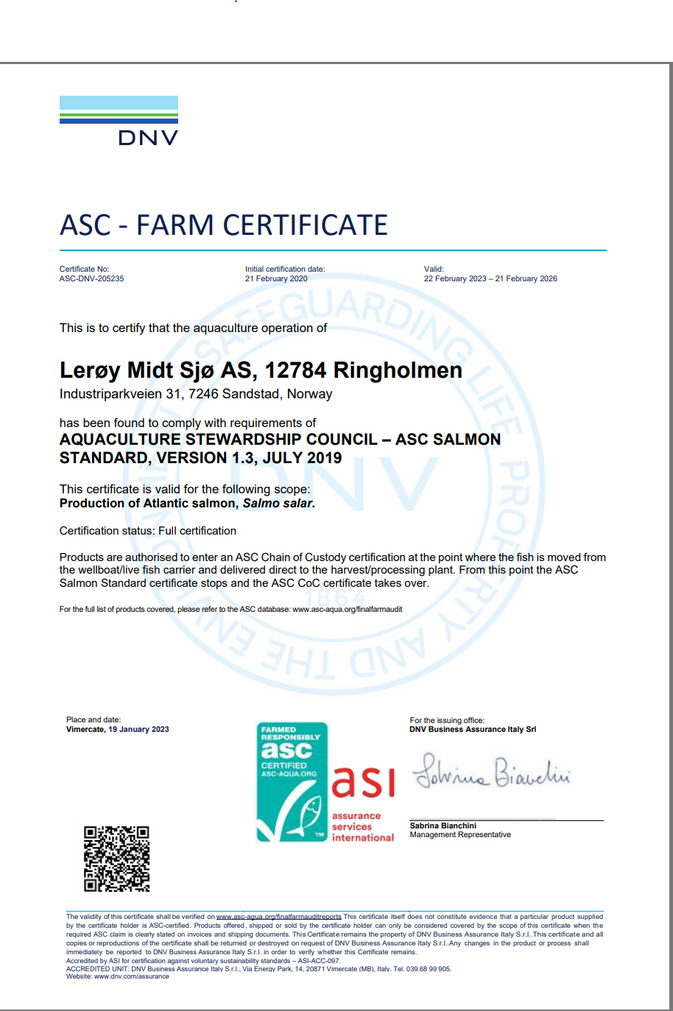
Lokalitetsnummer |  | 12784
ASC status |  | Sertifisert
Sertifiseringsdato (førstegangs) |  | 2016-08-05
Resertifiseringsdato |  | 2020-02-21 | 2019-10-15
Neste planlagte revisjon fra DNV |  | Q1-25
Sertifikat gyldig til |  | 2026-02-21
Produksjonsstart |  | Aug-25
Produksjonsslutt |  | pågår
Siste oppdatering produksjonsdata |  | 2026-01-09
EUL 15G |  | 0.00%
EUL 17G |  | 0.00%
EUL 19G |  | 0.88%
EUL 21G |  | 0.63%
EUL 23G |  | -0.54%
Mistanke om uidentifisert agens
Påvisning av OIE-meldepliktig sykdom
Antall rømt fisk siste eller inneværende utsett |  | 1

Predatorer/andre
19G: 0
2020 | 1 måse, 1 kråke
2021 | 2 kråker, tre ærfugler(funnet død), en måse, en rignnebbmåse funnet død
2022 | 1 Gråmåke Laurus argentatus, selvdød, 1 Kråke Corvus cornix avlivet, Svatbak Laurus marinus,selvdød.1. Gråmåke Laurus argentatus, 2 Grå Måke( Laurus argentatus)
2023 | 0
2024 | 1 Gråmåse Larus argentatus-selvdød
2025 | 2 stk gråmåker (Larus argentatus) funnet død
2026

Lakselus - telles og rapporteres i henhold til myndighetskrav
Resultater av lusetelling, gjennomsnitt per fisk:
Ringholmen, Barentswatch

12789 Gunnarøya
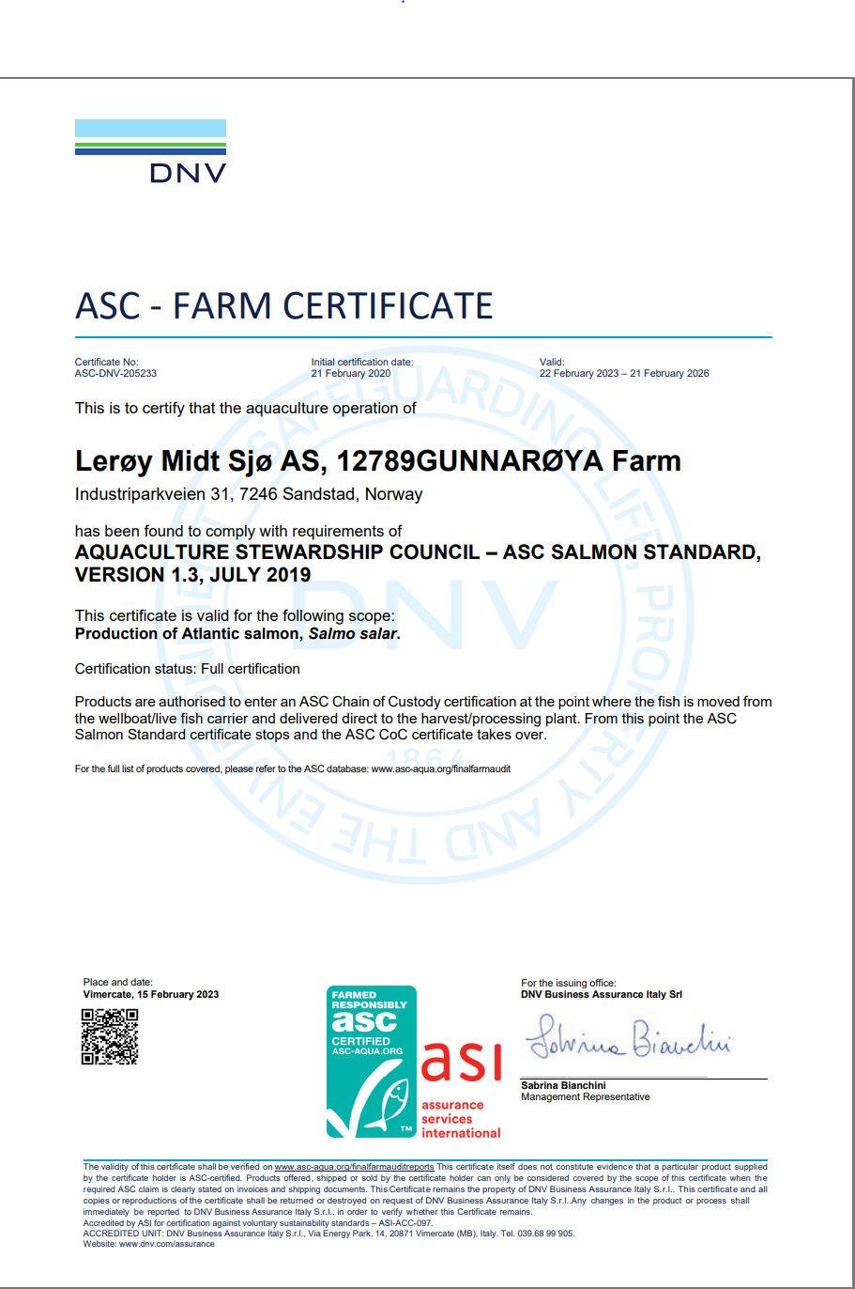
ASC rapport
Bedrift |  | Lerøy Midt AS
Lokalitet |  | Gunnarøya
Lokalitetsnummer |  | 12789
ASC status |  | Sertifisert
Sertifiseringsdato (førstegangs) |  | 2016-08-05
Resertifisering |  | 2020-02-21 | 2019-10-16
Sertifikat gyldig til |  | 2026-02-21
Neste planlagte revisjon fra DNV |  | Q1-25
Produksjonsstart |  | Jul-25
Produksjonsslutt |  | pågår
Siste oppdatering produksjonsdata |  | 2026-01-09
EUL 15G |  | 0.00%
EUL 17G |  | 0.00%
EUL 19G |  | 0.08%
EUL 21G |  | 0.45%
EUL 23G |  | 0.50%
Mistanke om uidentifisert agens |  | -
Påvisning av OIE-meldepliktig sykdom |  | 0
Antall rømt fisk siste eller inneværende utsett |  | 0

Predatorer/andre
19G | Det har blitt avlivet to måker.
2021 | 0
2022 | 0
2023 | 1 Gråmåke Laurus argentatus avlivet
2024 | 1 Gråmåse (Larus argentatus)funnet død
2025 | 0
2026 | 0

Lakselus - telles og rapporteres i henhold til myndighetskrav
Resultater av lusetelling, gjennomsnitt per fisk:
Gunnarøya, Barentswatch

19016 Storskogøya
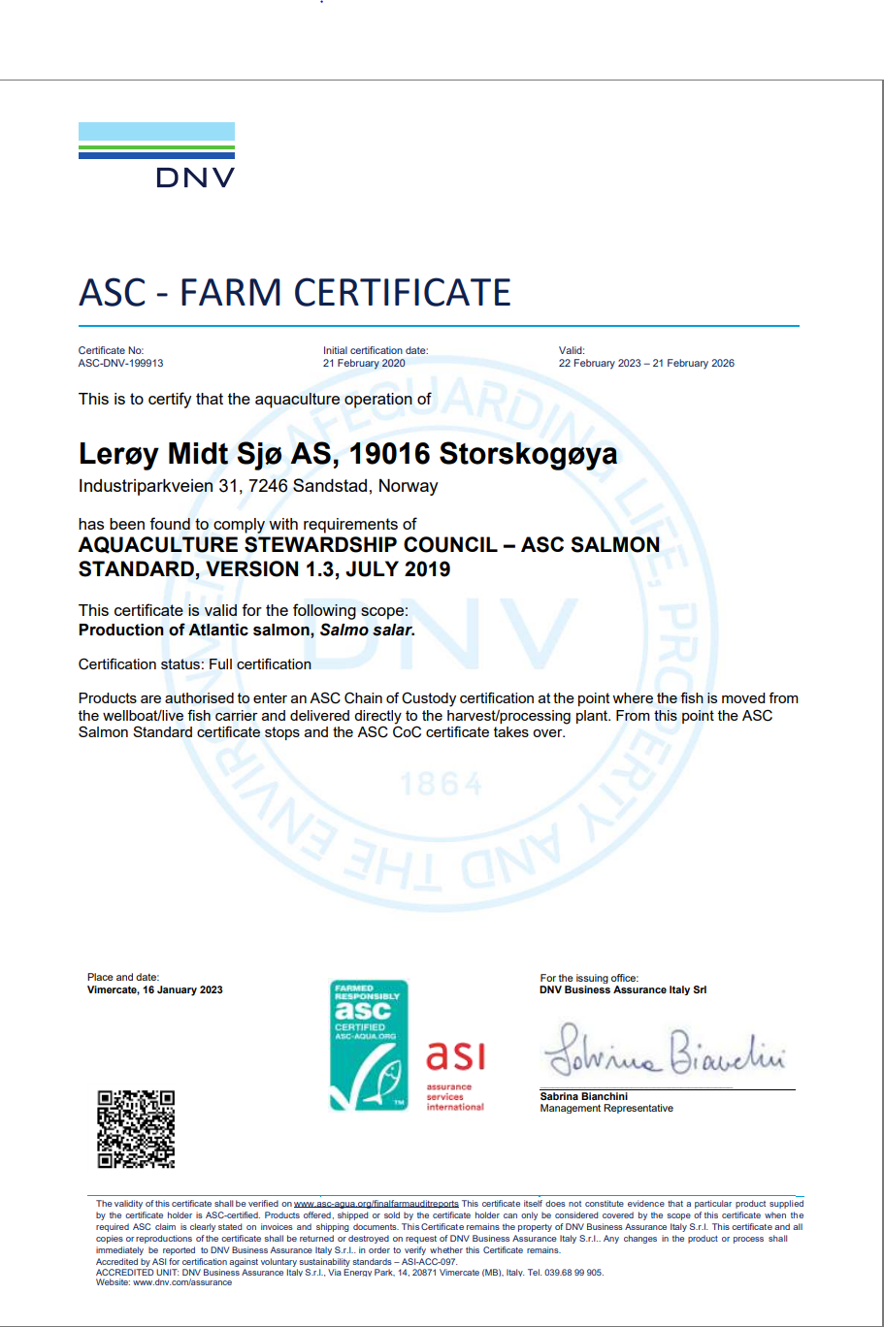
ASC rapport
Bedrift |  | Lerøy Midt AS
Lokalitet |  | Storskogøya
Lokalitetsnummer |  | 19016
ASC status |  | Sertifisert
Sertifiseringsdato (førstegangs) |  | 2016-05-07
Resertifisering |  | 2020-02-21 | 2019-10-14
Neste revisjon fra DNV |  | Q1-25
Sertifikat gyldig til |  | 2026-02-21
Produksjonsstart |  | Jan-25
Produksjonsslutt |  | pågår
Siste oppdatering produksjonsdata |  | 2026-01-09
EUL 15G |  | 0.67%
EUL 17G |  | 0.00%
EUL 19G |  | 0.18%
EUL 21G |  | 0.00%
EUL 23G |  | -0.11%
Mistanke om uidentifisert agens |  | -
Påvisning av OIE-meldepliktig sykdom |  | -
Antall rømt fisk siste eller inneværende utsett |  | 0

Predatorer/andre
19G: | 3 måker har dødd.
2021 | 1 gråhegre (selvdød), 2 gråhegrer (selvdøde),Måse selvdød.
2022 | 1 død kråke corvidae
2023 | 1 død gråmåke Larus Argentatus
2024 | 1 død gråmåke Larus Argentatus
2025 | 1 selvdød hegre (Ardea cinerea) - satt seg fast i fuglenettet. Den var død når den ble oppdaget.
2026

Lakselus - telles og rapporteres i henhold til myndighetskrav
Storskogøya, Barentswatch

10212 Bogen
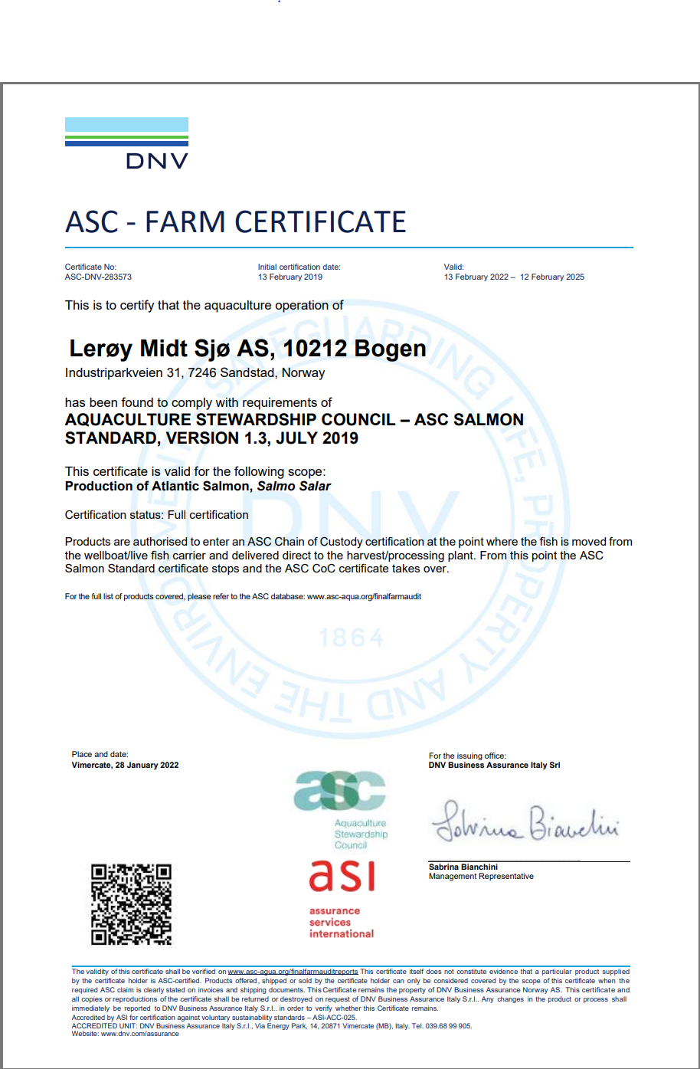

ASC rapport
Bedrift |  |  | Lerøy Midt AS
Lokalitet |  |  | Bogen
Lokalitetsnummer |  |  | 10212
ASC status |  |  | Sertifisert
Sertifiseringsdato (førstegangs) |  |  | 2019-02-12
Resertifisering |  |  | 2021-11-01
Sertifikat gyldig til |  |  | 2025-02-12
Produksjonsstart |  |  | Jun-24
Produksjonsslutt |  |  | Pågår
Siste oppdatering produksjonsdata |  |  | 2026-01-09
EUL 16G |  |  | 0.00%
EUL 18G |  |  | 0.41%
EUL 20G |  |  | 0.00%
EUL 22G |  |  | 0.00%
EUL 24G
Mistanke om uidentifisert agens
Påvisning av OIE-meldepliktig sykdom
Antall rømt fisk siste eller inneværende utsett |  |  | 0

Predatorer/andre
Det har ikke blitt avlivet dyr eller fugler. Ingen dyr eller fugler har dødd som følge av skade på anleggene.
2021 | 1 død gråmåke
2022 | 1 makrellstørje(avlivet), 1 Gråmåke( Laurus argentatus),1 død kråke (Corvus cornix)1 død kråke(Corvus cornix)
2023 | 0
2024 | 0
2025 | 0
2026 | 1 | uidentifiserbar død fugl funnet i silo (antageligvis kommet med fôrbåt), 29.01.2026

Lakselus - telles og rapporteres i henhold til myndighetskrav
Bogen, Barentswatch

12885 Vikagjelen
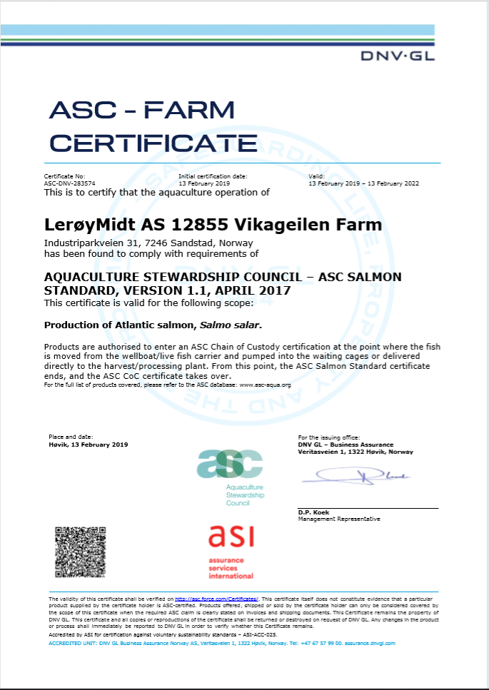
ASC rapport
Bedrift | Lerøy Midt AS
Lokalitet | Vikagjelen
Lokalitetsnummer | 12885
ASC status | Omfattes nå av Bogen sertifisering
Sertifiseringsdato (førstegangs) | 2019-02-13
Sertifikat gyldig til | 2022-02-13
Produksjonsstart | Jul-18
Produksjonsslutt
Siste oppdatering produksjonsdata | 2019-03-07
EUL 16G | 3.99%
Mistanke om uidentifisert agens | -
Påvisning av OIE-meldepliktig sykdom | -
Antall rømt fisk siste eller inneværende utsett | 0

Predatorer
Det har ikke blitt avlivet dyr eller fugler. Ingen dyr eller fugler har dødd som følge av skade på anleggene.

Lakselus - telles og rapporteres i henhold til myndighetskrav
Resultater av lusetelling, gjennomsnitt per fisk: www.barentswatch.no

Vikageilen ble inkludert i Bogen, og omfattes nå av Bogen sitt sertifikat

12892 Sjølsvik
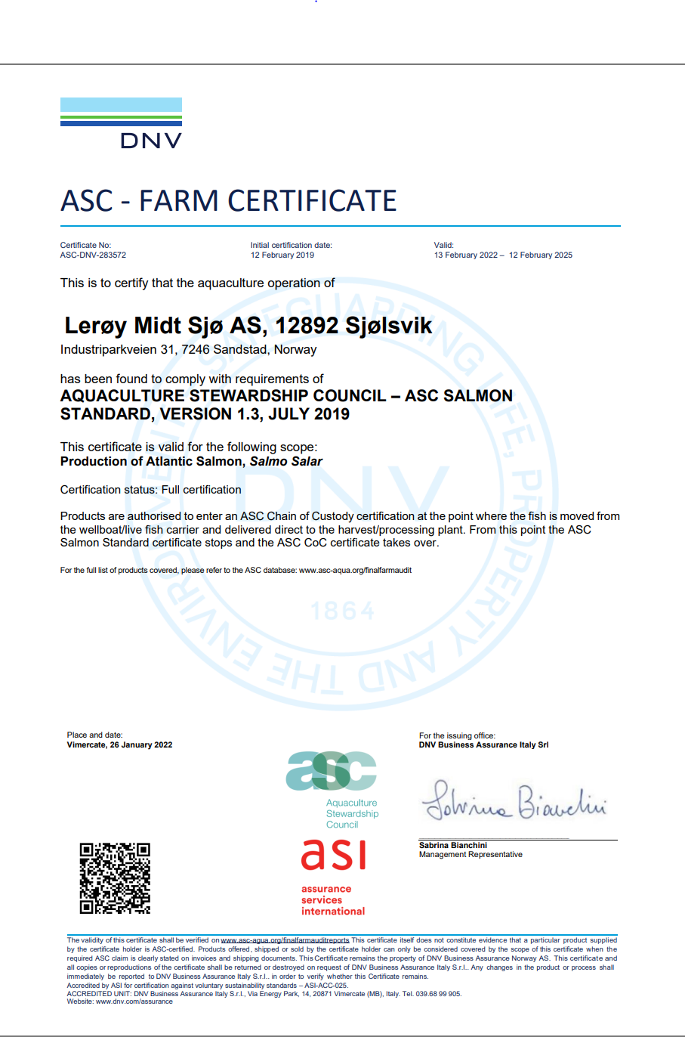

ASC rapport
Bedrift |  | Lerøy Midt AS
Lokalitet |  | Sjølsvik
Lokalitetsnummer |  | 12892
ASC status |  | Sertifisert
Sertifiseringsdato (førstegangs) |  | 2019-02-12
Resertifisering |  | 2021-11-01
Sertifikat gyldig til |  | 2028-02-12
Produksjonsstart |  | Sep-24
Produksjonsslutt |  | Dec-25
Siste oppdatering produksjonsdata |  | 2026-01-09
EUL 16G |  | 0.00%
EUL 18G |  | 0.00%
EUL 20G |  | 0.68%
EUL 22G |  | 0.00%
EUL 24G |  | 0.00%
Mistanke om uidentifisert agens |  | -
Påvisning av OIE-meldepliktig sykdom |  | -
Antall rømt fisk siste eller inneværende utsett |  | 0

Predatorer/andre
April 2019: to minker
2021 | 0
2022 | 0
2023 | 0
2024 | 0
2025 | 1 selvdød måke
2026 | 0

Lakselus - telles og rapporteres i henhold til myndighetskrav
Sjølsvik, Barentswatch

12879 Endreset

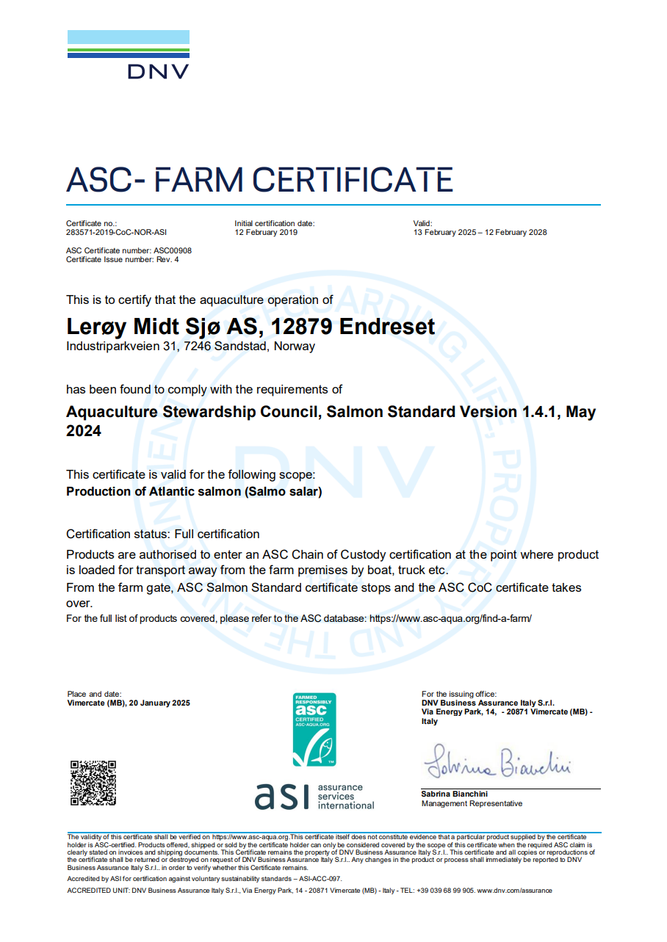
ASC rapport
Bedrift |  | Lerøy Midt AS
Lokalitet |  | Endreset
Lokalitetsnummer |  | 12879
ASC status |  | Sertifisert
Sertifiseringsdato (førstegangs) |  | 2019-02-12
Resertifisering |  | 2021-11-01 | 2019-10-23
Sertifikat gyldig til |  | 2028-02-12
Produksjonsstart |  | Sep-24
Produksjonsslutt |  | pågår
Siste oppdatering produksjonsdata |  | 2026-01-09
EUL 16G |  | 0.00%
EUL 18G |  | 0.00%
EUL 20G |  | 0.00%
EUL 22G |  | 0.00%
EUL 24G
Mistanke om uidentifisert agens |  | -
Påvisning av OIE-meldepliktig sykdom
Antall rømt fisk siste eller inneværende utsett |  | 0

Predatorer/andre
2020: Det har ikke blitt avlivet dyr eller fugler. Ingen dyr eller fugler har dødd som følge av skade på anleggene.
2021 | 0
2022 | 0
2023 | 0
2024 | 0
2025 | 0
2026 | 0

Lakselus - telles og rapporteres i henhold til myndighetskrav
Endreset, Barentswatch

10216 Skåren
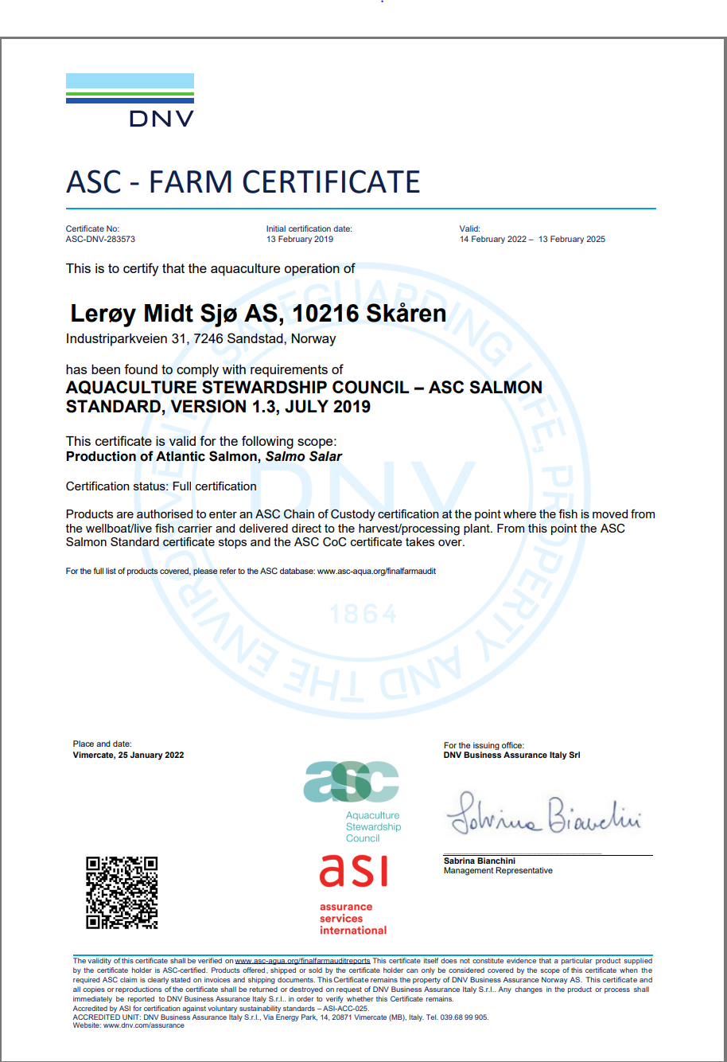

ASC rapport
Bedrift |  | Lerøy Midt AS
Lokalitet |  | Skåren
Lokalitetsnummer |  | 10216
ASC status |  | Sertifisert
Sertifiseringsdato (førstegangs) |  | 2019-03-13
Resertifisering |  | 2021-11-01 | 2019-10-01
Sertifikat gyldig til |  | 2028-02-13
Produksjonsstart |  | Apr-24
Produksjonsslutt |  | Oct-25
Siste oppdatering produksjonsdata |  | 2026-01-09
EUL 16G |  | 0.55%
EUL 18G |  | 0.00%
EUL 20G |  | 0.41%
EUL 22G |  | 0.00%
EUL 24G |  | 0.40%
Mistanke om uidentifisert agens
Påvisning av OIE-meldepliktig sykdom
Antall rømt fisk siste eller inneværende utsett |  | 0

Predatorer/andre
2020: Det har ikke blitt avlivet dyr eller fugler. Ingen dyr eller fugler har dødd som følge av skade på anleggene.
2021 | 0
2022 | 0
2023 | 0
2024 | 0
2025 | 0
2026 | 0

Lakselus - telles og rapporteres i henhold til myndighetskrav
Skåren, Barentswatch

17495 Vullum


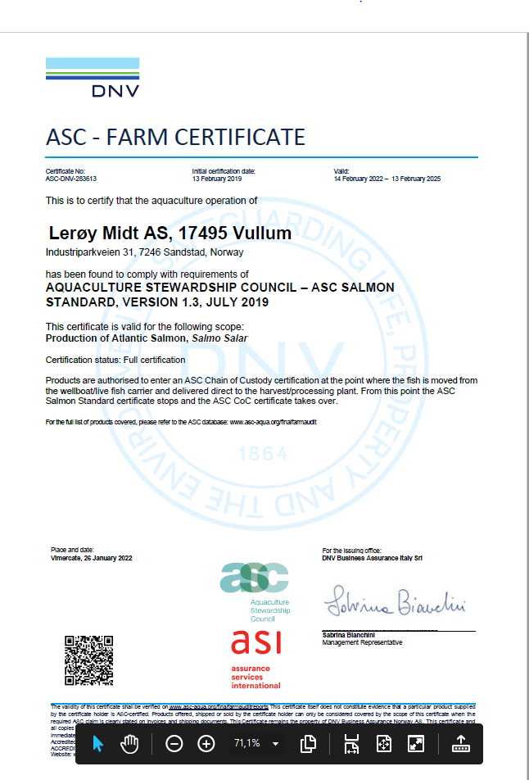
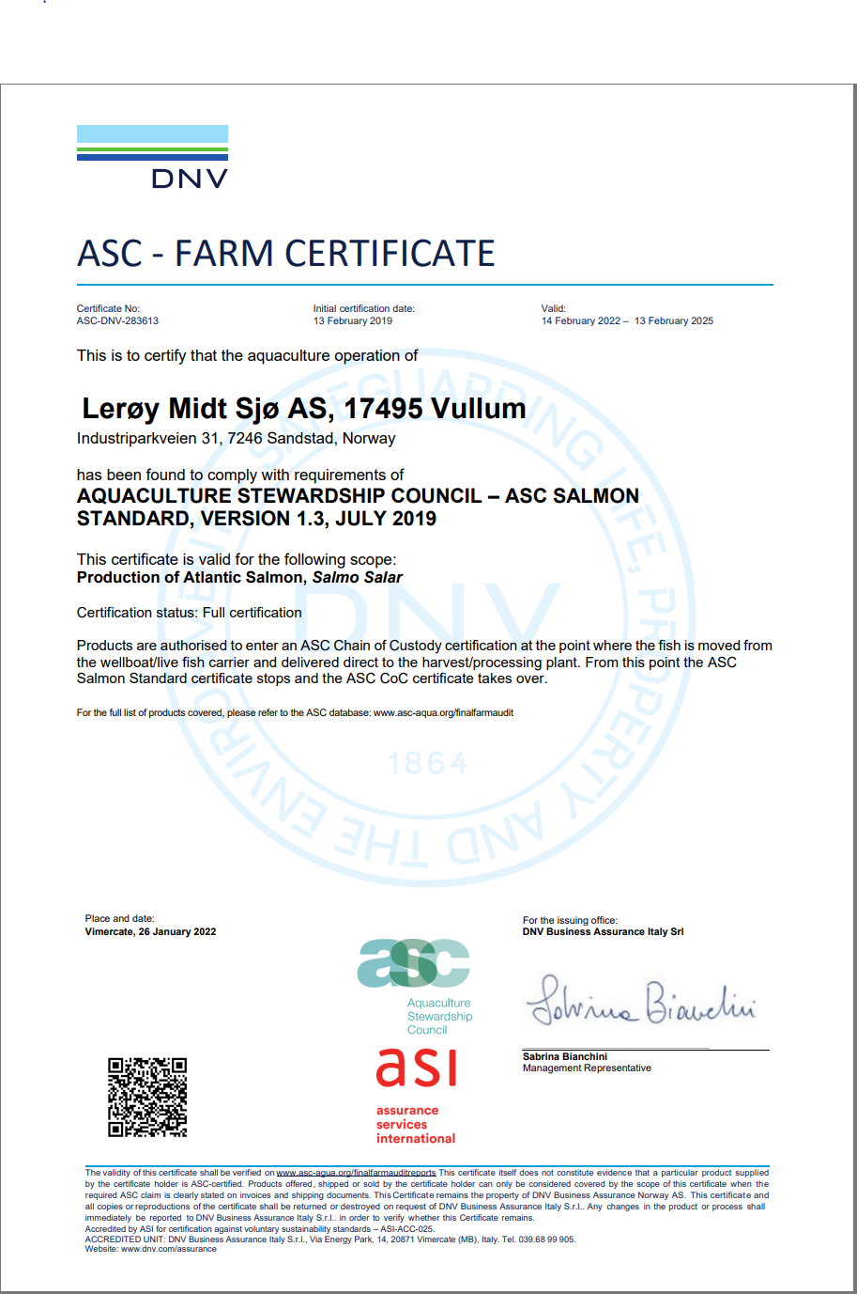
ASC rapport
Bedrift |  | Lerøy Midt AS
Lokalitet |  | Vullum
Lokalitetsnummer |  | 17495
ASC status |  | Sertifisert
Sertifiseringsdato (førstegangs) |  | 2019-02-13
Resertifisering |  | 2021-11-01 | 2019-10-24
Sertifikat gyldig til |  | 2025-02-13
Produksjonsstart |  | Jul-24
Produksjonsslutt |  | Oct-25
Siste oppdatering produksjonsdata |  | 2026-01-09
EUL 16G |  | 0.00%
EUL 18G |  | 0.51%
EUL 20G |  | 0.00%
EUL 22G |  | 0.82%
EUL 24G |  | 0.90%
Mistanke om uidentifisert agens
Påvisning av OIE-meldepliktig sykdom
Antall rømt fisk siste eller inneværende utsett |  | 0

Predatorer/andre
2020: Det har ikke blitt avlivet dyr eller fugler. Ingen dyr eller fugler har dødd som følge av skade på anlegget.
2021 | 3 stk døde måker
2022 | 0
2023 | 0
2024 | 0
2025 | 0
2026 | 0

Lakselus - telles og rapporteres i henhold til myndighetskrav
Vullum, Barentswatch

33957 Hofsøya
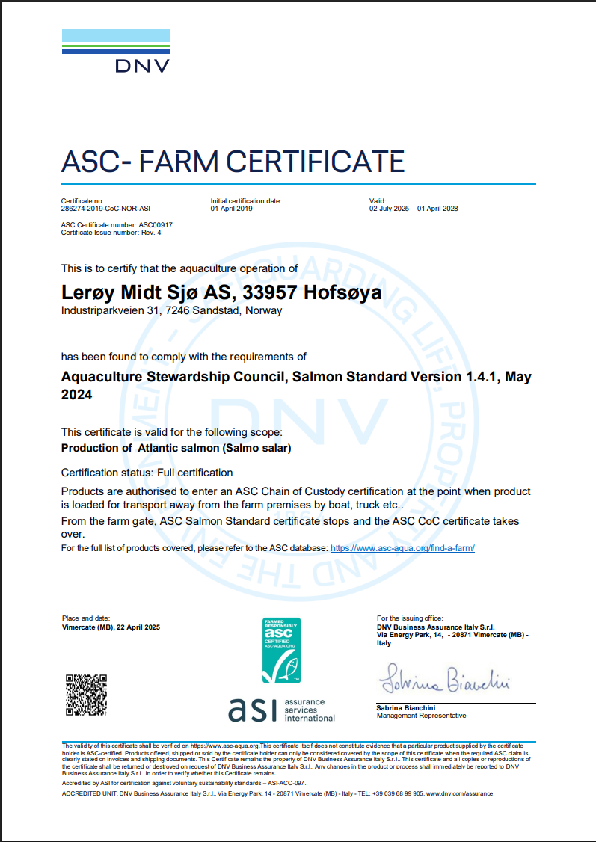
ASC rapport
Bedrift |  | Lerøy Midt AS
Lokalitet |  | Hofsøya
Lokalitetsnummer |  | 33957
ASC status |  | Sertifisert
Sertifiseringsdato (førstegangs) |  | 2019-04-01
Resertifisering |  | 2021-02-01
Sertifikat gyldig til |  | 2028-04-01
Produksjonsstart |  | Nov-23
Produksjonsslutt |  | Jun-26
Siste oppdatering produksjonsdata |  | 2026-01-09
EUL 18G |  | 4.10%
EUL 20G |  | 0.13%
EUL 22G |  | 0.00%
EUL 24G |  | 0.60%
Mistanke om uidentifisert agens |  | -
Påvisning av OIE-meldepliktig sykdom
Antall rømt fisk siste eller inneværende utsett |  | 0

Predatorer/andre
18G | 1 nise, ni måser og en skarv på lokaliteten.
20G | 3 gråmåker
2022 | 1 død Svartbak (Larus marinus).
2023 | 0
2024 | 1 selvdød gråmåke (Larus Argentatus), to gråmåker (Larus Argentatus) satt seg fast i fugelnett-selvdød
2025 | 2 gråmåker (Larus Argentatus), satt fast i taknett. Avlivet.
2026 | 0

Lakselus - telles og rapporteres i henhold til myndighetskrav
Hofsøya, Barentswatch

20559 Langskjæra
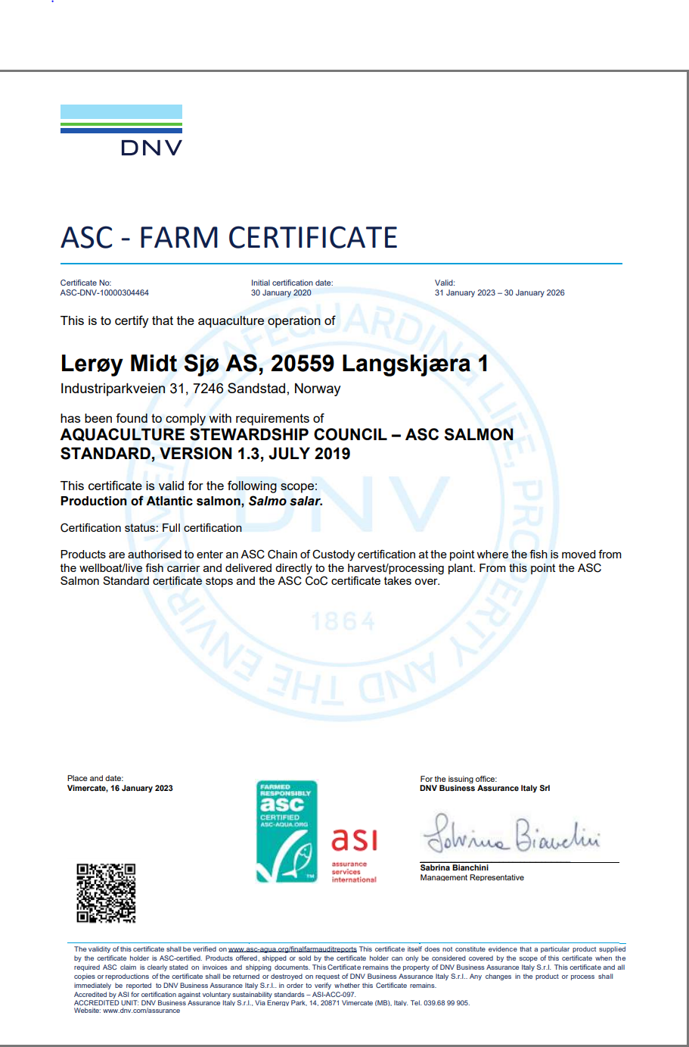
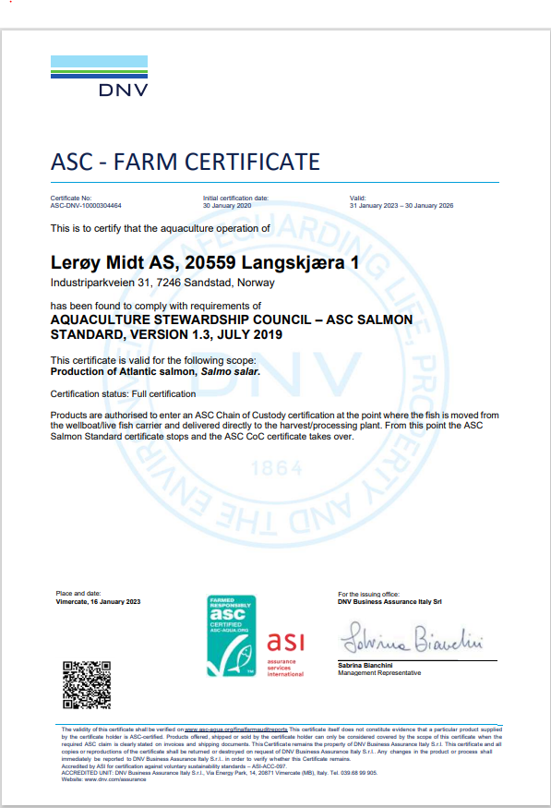
ASC rapport
Bedrift |  | Lerøy Midt AS
Lokalitet |  | Langskjæra
Lokalitetsnummer |  | 20559
ASC status |  | Sertifisert
Sertifiseringsdato (førstegangs) |  | 2020-01-30
Resertifisering
Sertifikat gyldig til |  | 2026-01-30
Produksjonsstart |  | Dec-24
Produksjonsslutt |  | pågår
Siste oppdatering produksjonsdata |  | 2026-01-09
EUL 17G |  | 1.64%
EUL 19G |  | 0.79%
EUL 21G |  | 0.00%
EUL 23G |  | -0.10%
Mistanke om uidentifisert agens
Påvisning av OIE-meldepliktig sykdom |  | 0
Antall rømt fisk siste eller inneværende utsett |  | 0

Predatorer/andre
19G | Avlivet 3 måker
2021 | 1 måse
2022 | 0
2023 | 0
2024 | 0
2025 | 0
2026 | 0

Lakselus - telles og rapporteres i henhold til myndighetskrav
Langskjæra, Barentswatch

33557 Langskjæra II
ASC rapport
Bedrift |  | Lerøy Midt AS
Lokalitet |  | Langskjæra II
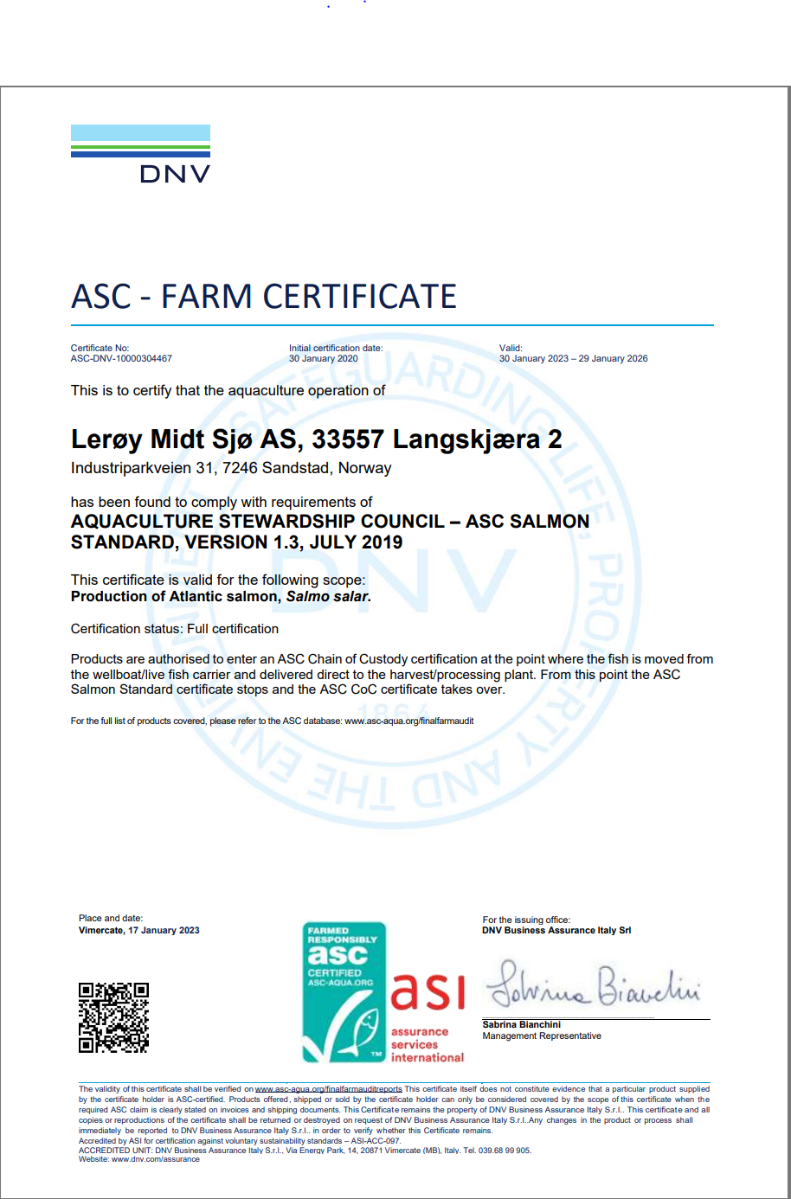
Lokalitetsnummer |  | 33557
ASC status |  | Sertifisert
Sertifiseringsdato (førstegangs) |  | 2020-01-30
Resertifisering
Sertifikat gyldig til |  | 29.02.2026
Produksjonsstart |  | Jan-25
Produksjonsslutt |  | pågår
Siste oppdatering produksjonsdata |  | 2025-01-09
EUL 17G |  | 0.00%
EUL 19G |  | 0.00%
EUL 21G |  | 0.00%
EUL 23G |  | -0.11%
Mistanke om uidentifisert agens |  | -
Påvisning av OIE-meldepliktig sykdom |  | 0
Antall rømt fisk siste eller inneværende utsett |  | 0

Predatorer/andre
19G | Avlivet 1 måke
2021 | 0
2022 | 0
2023 | 0
2024 | 0
2025 | 0
2026 | 0

Lakselus - telles og rapporteres i henhold til myndighetskrav
Langskjæra II, Barentswatch

26135 Kjørsvikgrunn
ASC rapport
Bedrift |  | Lerøy Midt AS
Lokalitet |  | Kjørsvikgrunn
Lokalitetsnummer |  | 26135
ASC status |  | Sertifisert
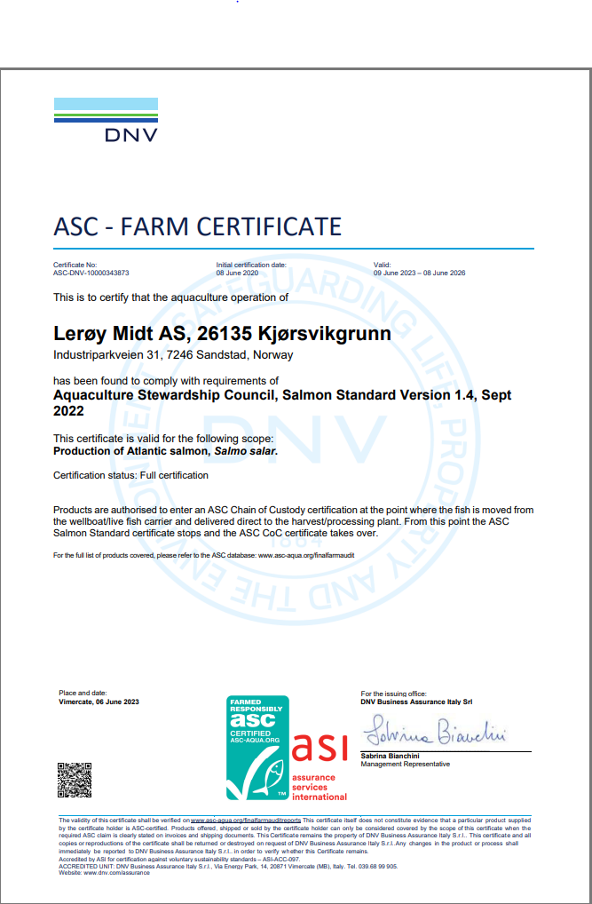
Sertifiseringsdato (førstegangs) |  | 2020-06-08
Resertifisering
Sertifikat gyldig til |  | 2026-06-08
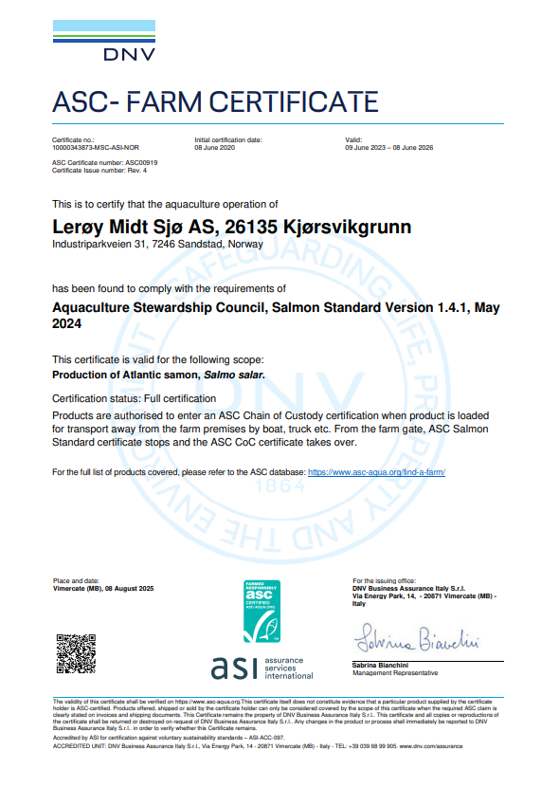
Produksjonsstart |  | Apr-25
Produksjonsslutt |  | pågår
Siste oppdatering produksjonsdata |  | 2026-01-09
EUL 17G |  | 1.50%
EUL 19G |  | 0.00%
EUL 21G |  | 0.00%
EUL 23G |  | -0.90%
Mistanke om uidentifisert agens |  | -
Påvisning av OIE-meldepliktig sykdom |  | -
Antall rømt fisk siste eller inneværende utsett |  | 0

Predatorer/andre
2020 | 4 måser selvdøde + 2 måser som satt fast/var skadet
2021 | 1 kråke (skadet vinge og ble avlivet),en fiskemåse avlivet.
2022 | 1 gråmåke (Laurus argentatus) avlivet, en fiskemåke (Larus canus) avlivet.
2023 | 1 måse (Larus Canus), avlivet
2024 | 0
2025 | 0
2026 | 0

Lakselus - telles og rapporteres i henhold til myndighetskrav
Kjørsvikgrunn, Barentswatch

30257 Hausan

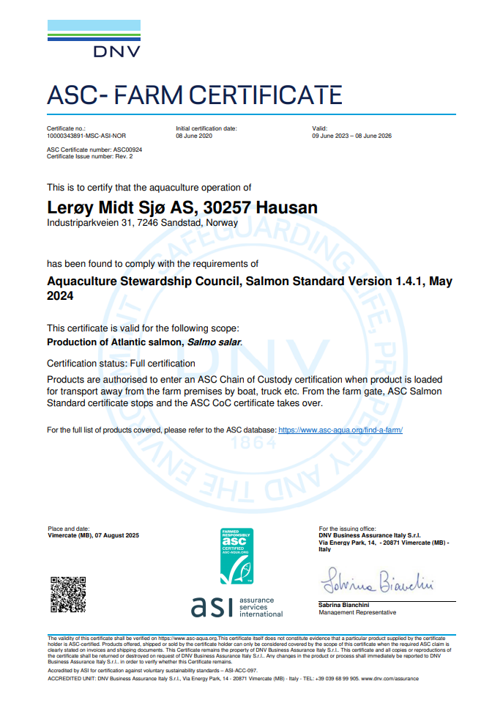
ASC rapport
Bedrift |  |  | Lerøy Midt AS
Lokalitet |  |  | Hausan
Lokalitetsnummer |  |  | 30257
ASC status |  |  | Sertifisert
Sertifiseringsdato (førstegangs) |  |  | 2020-06-08
Resertifisering
Sertifikat gyldig til |  |  | 2026-06-08
Produksjonsstart |  |  | Apr-25
Produksjonsslutt |  |  | Pågår
Siste oppdatering produksjonsdata |  |  | 2026-01-09
EUL 17G |  |  | 0.61%
EUL 19G |  |  | 0.00%
EUL 21G |  |  | 0.00%
EUL 23G |  |  | 0.00%
Mistanke om uidentifisert agens |  |  | -
Påvisning av OIE-meldepliktig sykdom |  |  | 0
Antall rømt fisk siste eller inneværende utsett |  |  | 0

Predatorer/andre
Per 22.3.2020: Hausan og Slåttholmen til sammen: Selvdøde siste 12 måneder: 10 ærfugl selvdøde.
Per 22.3.2020: Hausan og Slåttholmen til sammen: Avlivet siste 12 måneder: 2 gråmåser som satt fast/var skadet
2020 fra mars | 0
2021 | 0
2022 | 1 gråmåke (Laurus argentatus) avlivet.
2023 | 0
2024 | 4 gråmåke Larus Argentatus ( 3 avlivet og 1 selvdød)3 grå måker Larus Argentatus (selvdød),1 grå måke Larus Argentatus (avlivet)
2025 | 4stk gråmåker selvdød (Larus argentatus)
2026 | 1 stk måke | Uidentifiserbar, selvdød

Lakselus - telles og rapporteres i henhold til myndighetskrav
Hausan, Barentswatch

26155 Slåttholmen

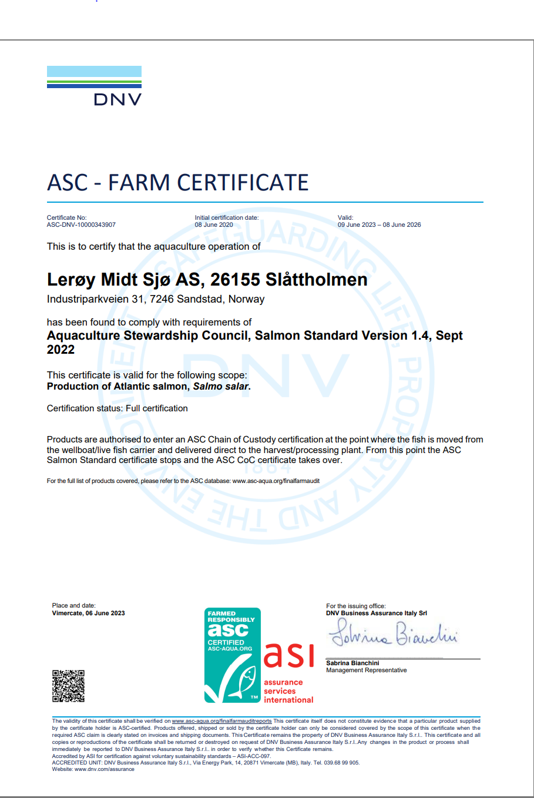
ASC rapport
Bedrift |  |  | Lerøy Midt AS
Lokalitet |  |  | Slåttholmen
Lokalitetsnummer |  |  | 26155
ASC status |  |  | Sertifisert
Sertifiseringsdato (førstegangs) |  |  | 2020-06-08
Resertifisering
Sertifikat gyldig til |  |  | 2026-06-08
Produksjonsstart |  |  | Apr-25
Produksjonsslutt |  |  | Pågår
Siste oppdatering produksjonsdata |  |  | 2026-01-09
EUL 17G |  |  | 0.20%
EUL 19G |  |  | 0.00%
EUL 21G |  |  | 0.00%
EUL 23G |  |  | 0.70%
Mistanke om uidentifisert agens |  |  | -
Påvisning av OIE-meldepliktig sykdom |  |  | -
Antall rømt fisk siste eller inneværende utsett |  |  | 0

Predatorer/andre
Per 22.3.2020: Hausan og Slåttholmen til sammen: Selvdøde siste 12 måneder: 10 ærfugl selvdøde.
Per 22.3.2020: Hausan og Slåttholmen til sammen: Avlivet siste 12 måneder: 2 gråmåser som satt fast/var skadet
2021 | 1 svartbak (skadet, avlivet) , 1 gråmåke (skadet, avlivet), 1 hegre (selvdød).
2022 | 0
2023 | 0
2024 | 0
2025 | 1 selvdød kråke (Corvus cornix) og 1 gråhegre (Ardea cinerea) satt fast i taknett, avlivet,en gråmåke (Larus argentatus) avlivet, en selvdød gråmåke (Larus argentatus)
2026 | 1 | selvdød gråmåke (Larus argentatus)
 | 1 | selvdød kråke
 | 1 | avlivet fiskemåke (Larus Canus)

Lakselus - telles og rapporteres i henhold til myndighetskrav
Slåttholmen, Barentswatch

10375 Nord Leksa
ASC rapport
Bedrift |  | Lerøy Midt AS
Lokalitet |  | Nord Leksa
Lokalitetsnummer |  | 10375
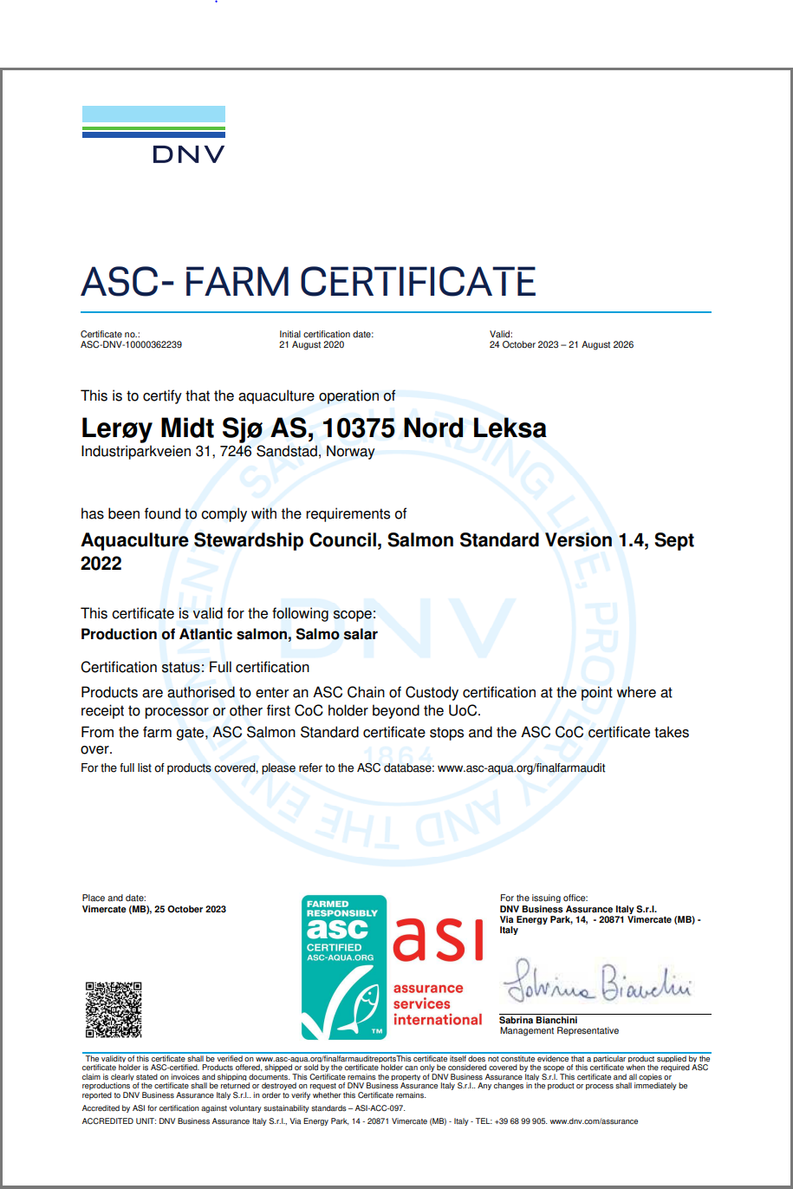
ASC status |  | Sertifisert
Sertifiseringsdato (førstegangs) |  | 2020-08-21
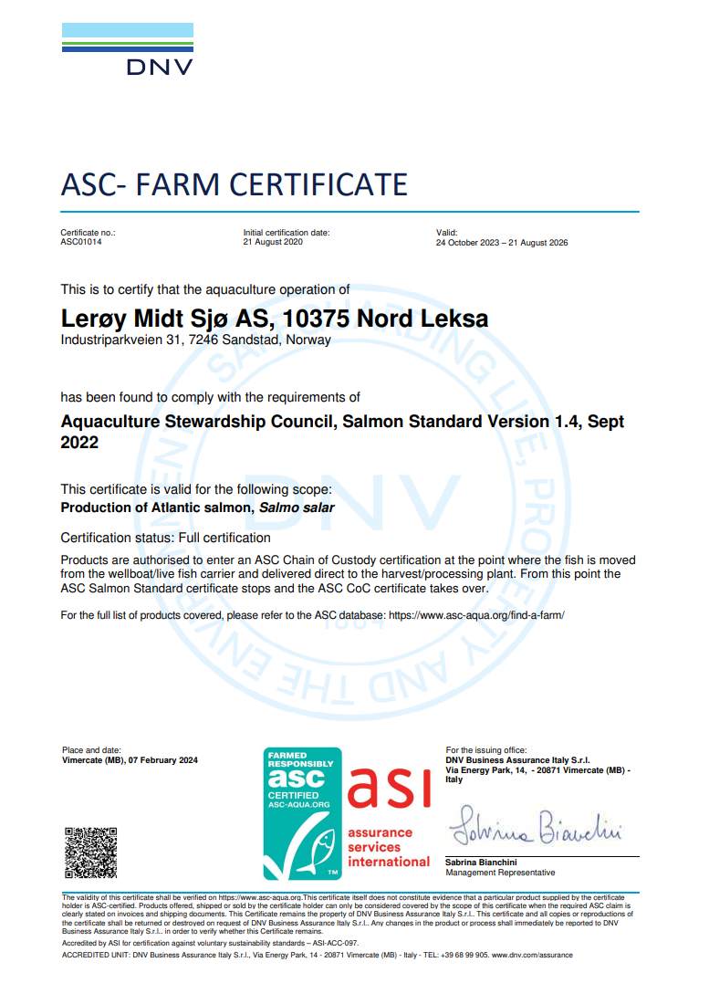
Resertifisering
Sertifikat gyldig til |  | 2026-08-21
Produksjonsstart |  | Sep-25
Produksjonsslutt |  | pågår
Siste oppdatering produksjonsdata |  | 2026-01-09
EUL 17G |  | 0.51%
EUL 19G |  | 0.87%
EUL 21G |  | 1.32%
EUL 23G |  | 1.05%
Mistanke om uidentifisert agens |  | -
Påvisning av OIE-meldepliktig sykdom
Antall rømt fisk siste eller inneværende utsett |  | 0

Predatorer/andre
2020 | 0
2021 | 1 selvdød måke (24.08.2021)
2022 | 3 gråmåker Larus argentatus avlivet (08.08.2022), 1 svartbak Larus marinus avlivet (08.08.2022)
2023 | 0
2024 | 1 selvdød krykkje Rissa tridactyla (22.11.2024), 1 fiskemåke Larus canus
2025 | 1 selvdød gråmåke Larus argentatus (14.02.2025)
2026 | 0

Lakselus - telles og rapporteres i henhold til myndighetskrav
Nord Leksa, Barentswatch

Hogsnes
ASC rapport
Bedrift |  | Lerøy Midt AS
Lokalitet |  | Hogsnes
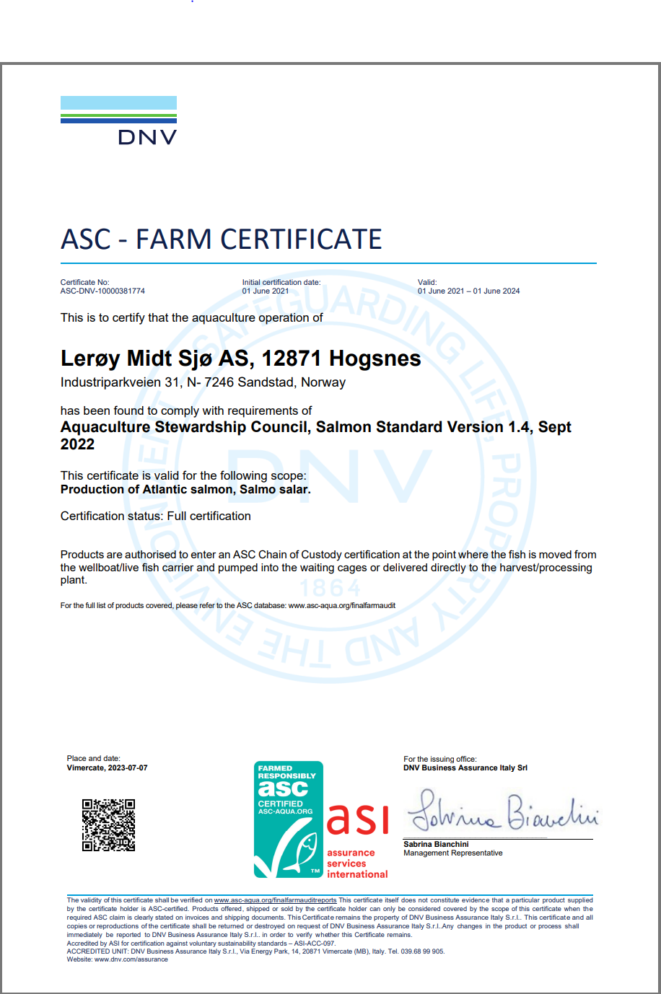
Lokalitetsnummer |  | 12871
ASC status |  | Sertifisert
Sertifiseringsdato (førstegangs) |  | 2021-06-01
Resertifisering
Sertifikat gyldig til |  | 2024-06-01
Produksjonsstart |  | Aug-26
Produksjonsslutt
Siste oppdatering produksjonsdata |  | 2026-01-09
EUL 18G |  | 0.00%
EUL 20G |  | 0.01%
EUL 22G
EUL 24G
Mistanke om uidentifisert agens |  | -
Påvisning av OIE-meldepliktig sykdom |  | -
Antall rømt fisk siste eller inneværende utsett |  | 0

Predatorer/andre
2020 | 0
2021 | 0
2022 | 0
2023 | 0
2024 | 0
2025 | 0
2026 | 0

Lakselus - telles og rapporteres i henhold til myndighetskrav
Hogsnes, Barentswatch

Hogsneset N
ASC rapport
Bedrift |  | Lerøy Midt AS
Lokalitet |  | Hogsnes
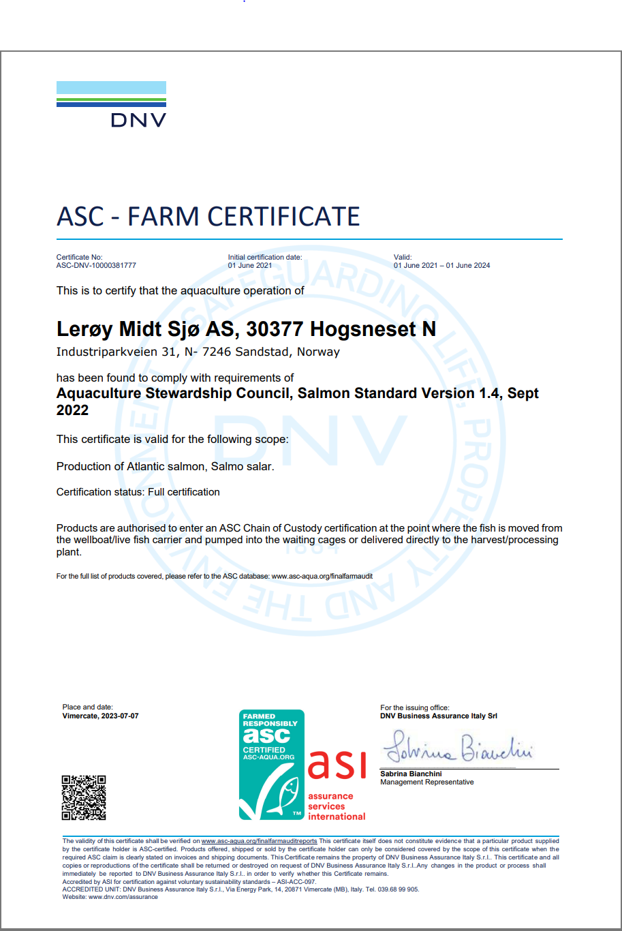
Lokalitetsnummer |  | 30377
ASC status |  | Sertifisert
Sertifiseringsdato (førstegangs) |  | 2021-06-01
Resertifisering
Sertifikat gyldig til |  | 2024-06-01
Produksjonsstart |  | Jun-20
Produksjonsslutt |  | Oct-23
Siste oppdatering produksjonsdata |  | 2026-01-09
EUL 18G |  | 0.00%
EUL 20G |  | 0.11%
Mistanke om uidentifisert agens |  | -
Påvisning av OIE-meldepliktig sykdom |  | -
Antall rømt fisk siste eller inneværende utsett |  | 0

Predatorer/andre
2020 | 0
2021 | 0
2022 | 0
2023 | 1 selvdød myrsnipe (Calidris alpina)
2024 | 0
2025 | 0
2026 | 0

Lakselus - telles og rapporteres i henhold til myndighetskrav
Hogsneset nord, Barentswatch

Kjerstad
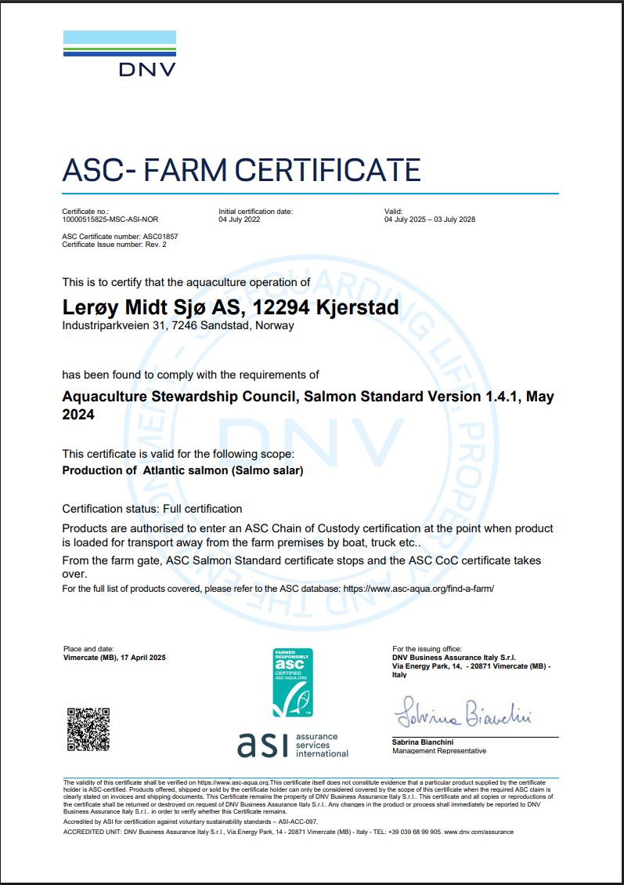
ASC rapport
Bedrift |  | Lerøy Midt AS
Lokalitet |  | Kjerstad
Lokalitetsnummer |  | 12294
ASC status |  | Skal sertifiseres
Sertifiseringsdato (førstegangs) |  | 2022-07-01
Resertifisering
Sertifikat gyldig til |  | 2028-07-03
Produksjonsstart |  | Jun-23
Produksjonsslutt |  | Nov-24
Siste oppdatering produksjonsdata |  | 2026-01-09
EUL 21G |  | 0.00%
EUL 23G |  | 0.20%
Mistanke om uidentifisert agens |  | -
Påvisning av OIE-meldepliktig sykdom |  | 0
Antall rømt fisk siste eller inneværende utsett |  | 7

Predatorer/andre
2021 | 0
2022 | 0
2023 | 1 selvdød Hegre( Ardea cinerea)
2024 | 0
2025 | 0
2026 | 0

Lakselus - telles og rapporteres i henhold til myndighetskrav
Kjerstad, Barentswatch

Halsbukta
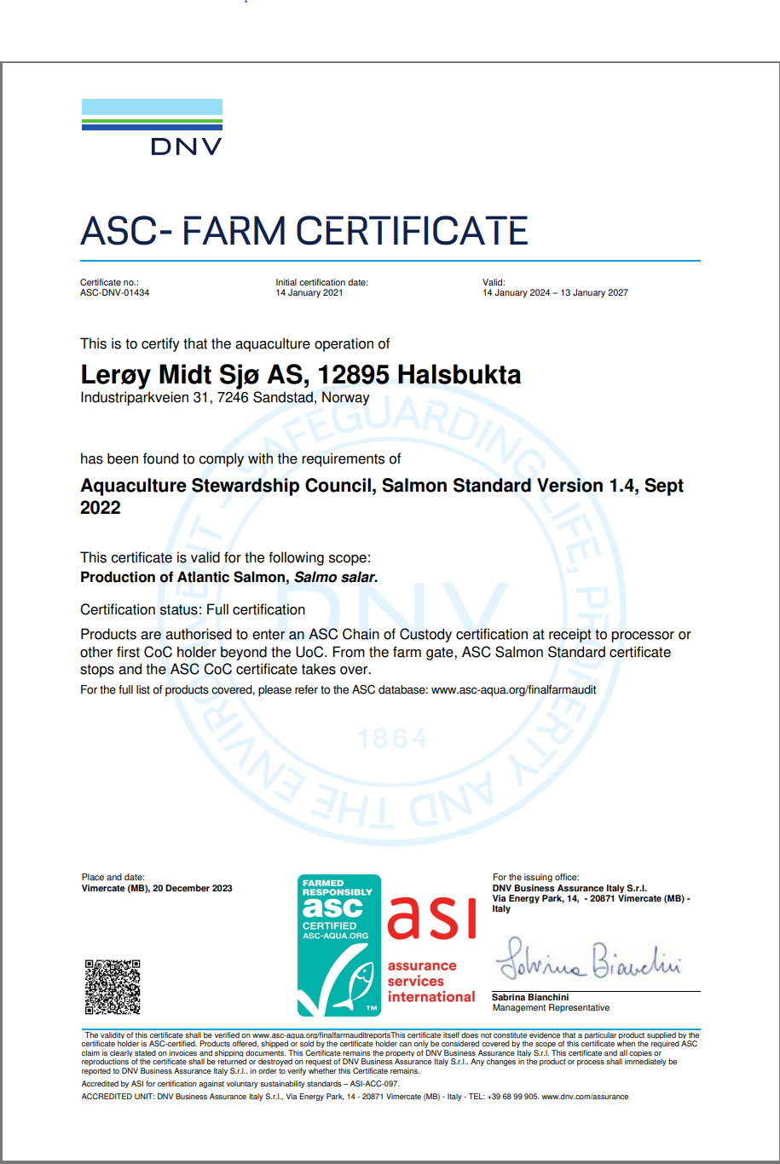
ASC rapport
Bedrift |  | Lerøy Midt AS
Lokalitet |  | Halsbukta
Lokalitetsnummer |  | 12895
ASC status |  | Sertifisert
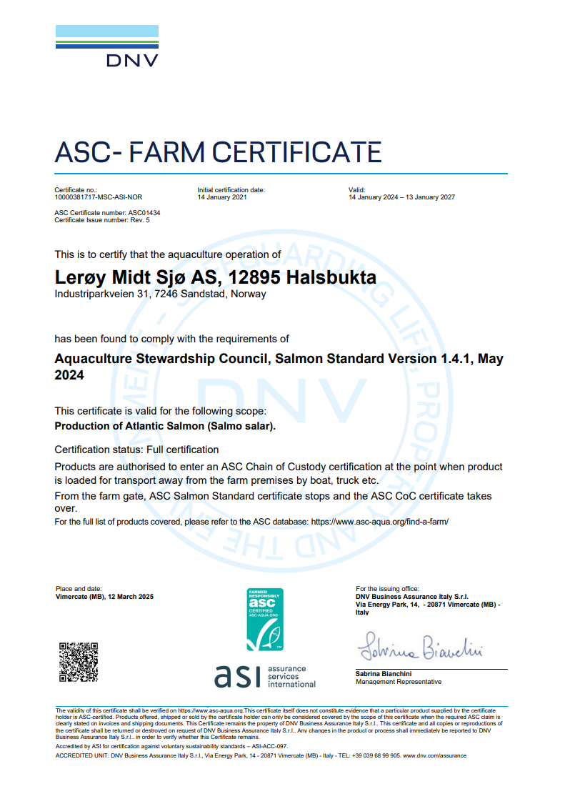
Sertifiseringsdato (førstegangs) |  | 2021-01-14
Resertifisering
Sertifikat gyldig til |  | 2027-01-13
Produksjonsstart |  | Mar-24
Produksjonsslutt |  | Aug-25
Siste oppdatering produksjonsdata |  | 2026-01-09
EUL 18G |  | 0.55%
EUL 20G |  | 1.02%
EUL 22G |  | 0.00%
EUL 24G |  | 3.30%
Mistanke om uidentifisert agens
Påvisning av OIE-meldepliktig sykdom |  | -
Antall rømt fisk |  | 1

Predatorer/andre
2020 | 1 svartbak Larus marinus, selvdød (29.12.2020)
2021 | 0
2022 | 1 Kråke Corvus carnix (27.03.2022), 1 Gråmåse Laurus Argentatus død (17.07.2022)
2023 | 0
2024 | 0
2025 | 1 død Havelle Clangula hyemalis (05.03.2025)
2026 | 0

Lakselus - telles og rapporteres i henhold til myndighetskrav
Halsbukta, Barentswatch

Hagahammaren

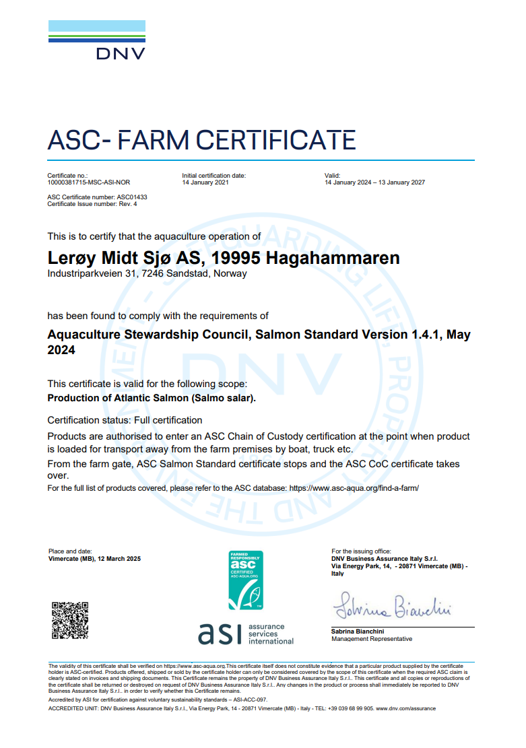
ASC rapport
Bedrift |  | LERØY MIDT SJØ
Lokalitet |  | Hagahammaren
Lokalitetsnummer |  | 19995
ASC status |  | Sertifisert
Sertifiseringsdato (førstegangs) |  | 2021-01-14
Resertifisering
Sertifikat gyldig til |  | 2027-01-13
Produksjonsstart |  | May-24
Produksjonsslutt |  | Aug-25
Siste oppdatering produksjonsdata |  | 2026-01-09
EUL 18G |  | 0.00%
EUL 20G |  | 0.14%
EUL 22G |  | 0.00%
EUL 24G |  | 0.18%
Mistanke om uidentifisert agens |  | Nei
Påvisning av OIE-meldepliktig sykdom
Antall rømt fisk |  | 0

Predatorer/andre
2020 | 0
2021 | 0
2022 | 0
2023 | 1 død kråke Corvus cornix (06.03.2023)
2024 | 0
2025 | 0
2026

Lakselus - telles og rapporteres i henhold til myndighetskrav
Hagahammaren, Barentswatch

Segelråa
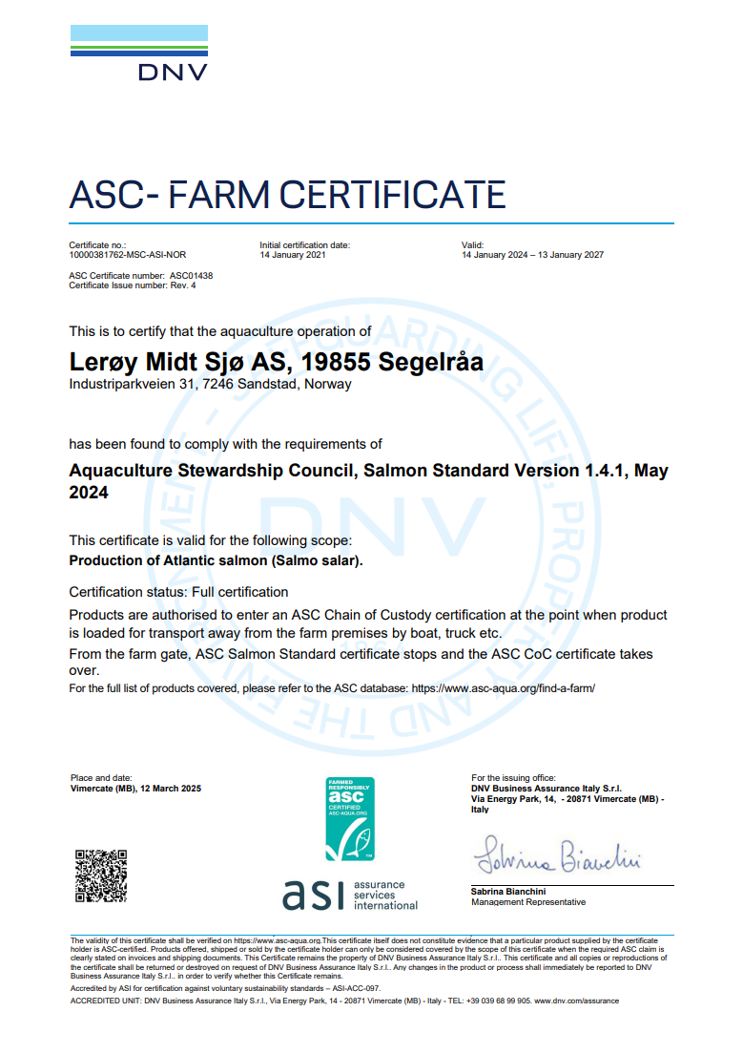
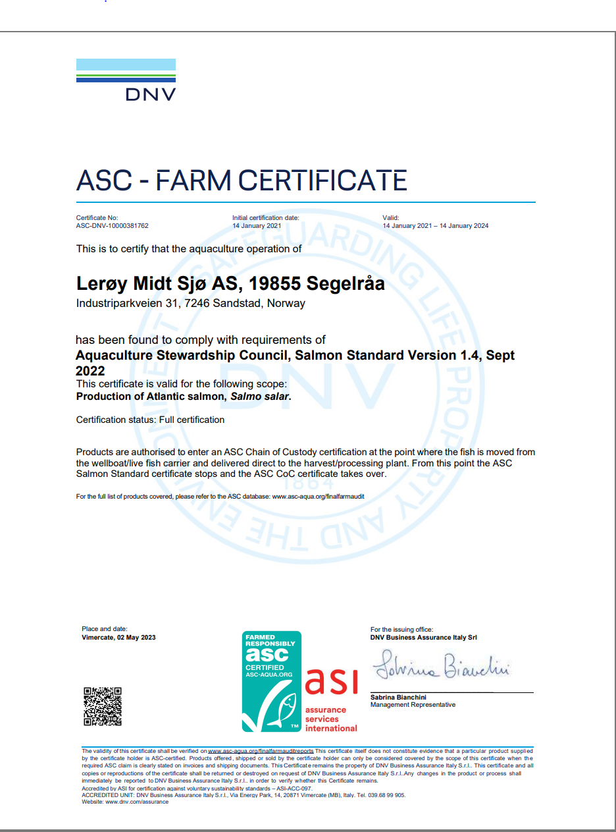
ASC rapport
Bedrift |  | Lerøy Midt AS
Lokalitet |  | Segelråa
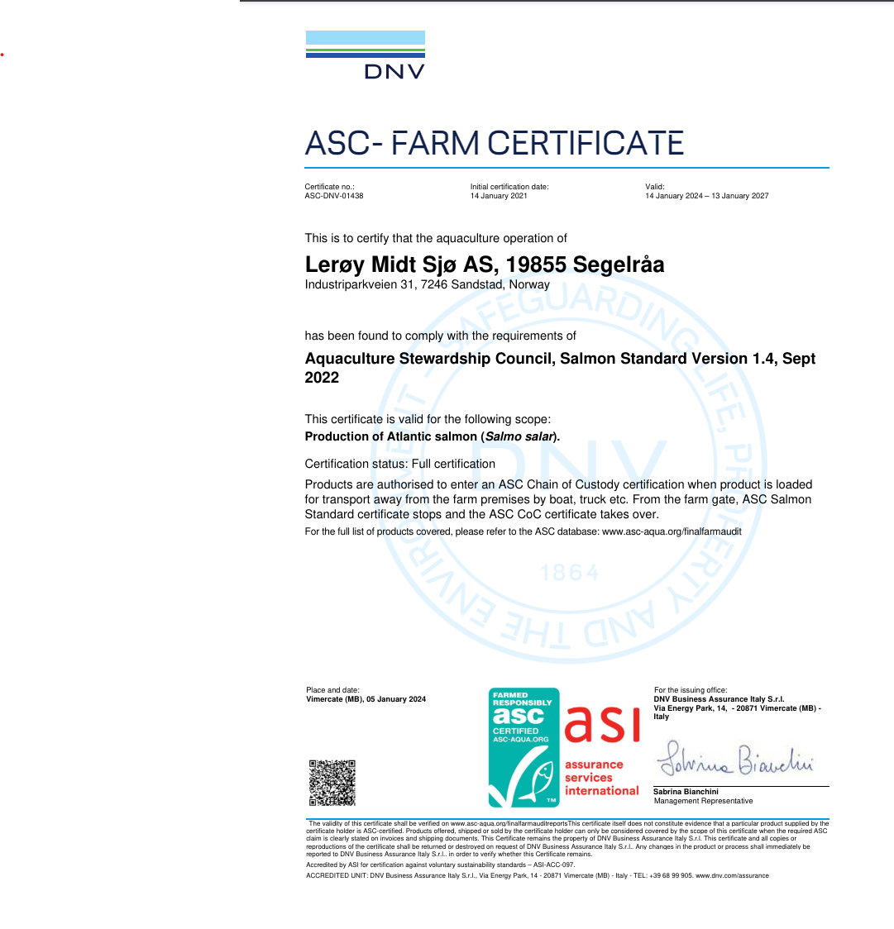
Lokalitetsnummer |  | 19855
ASC status |  | Sertifisert
Sertifiseringsdato (førstegangs) |  | 2021-01-14
Resertifisering
Sertifikat gyldig til |  | 2027-01-13
Produksjonsstart |  | Mar-24
Produksjonsslutt |  | Aug-25
Siste oppdatering produksjonsdata |  | 2026-01-09
EUL 18G |  | 0.09%
EUL 20G |  | 0.90%
EUL 22G |  | 0.46%
EUL 24G |  | -1.60%
Mistanke om uidentifisert agens |  | -
Påvisning av OIE-meldepliktig sykdom
Antall rømt fisk |  | 0

Predatorer/andre
2020 | 0
2021 | 1 selvdød gråmake Larus argentatus (12.04.2021), 1 selvdød nise Phocoena phocoena (07.06.2021), 1 gråmåke, Larus argentatus, avlivet (11.06.2021), 1 selvdød gråmåke Larus argentatus (05.08.2021), 1 selvdød gråmåke Larus argentatus (29.09.2021)
2022 | 0
2023 | 1 selvdød gråmåke Larus argentatus (10.01.2023), 1 død gråhegre Ardea cinrea (10.02.2023)
2024 | 0
2025 | 0
2026 | 0

Lakselus - telles og rapporteres i henhold til myndighetskrav
Seglråa, Barentswatch

Fætten
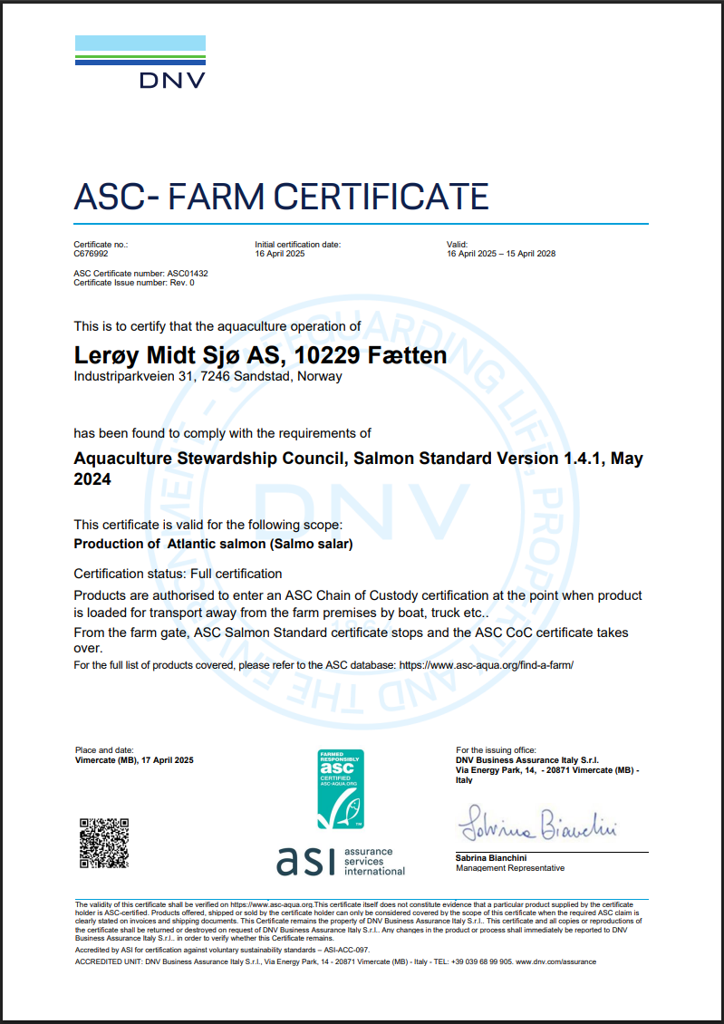
ASC rapport
Bedrift |  | Lerøy Midt AS
Lokalitet |  | Fætten
Lokalitetsnummer |  | 10229
ASC status |  | Initial audit
Sertifiseringsdato (førstegangs) |  | Q1-25
Resertifisering
Sertifikat gyldig til |  | 2028-04-15
Produksjonsstart |  | Aug-24
Produksjonsslutt |  | Aug-25
Siste oppdatering produksjonsdata |  | 2026-01-09
EUL 24G |  | 1.10

Mistanke om uidentifisert agens |  | -
Påvisning av OIE-meldepliktig sykdom
Antall rømt fisk |  | 0

Predatorer/andre
2020 | 0
2021 | 1 svartbak (selvdød), 1 sølvmåke (selvdød), 2 måker (selvdøde).
2022 | 0
2023
2024
2025
2026

Lakselus - telles og rapporteres i henhold til myndighetskrav
Fætten, Barentswatch

Renndalen
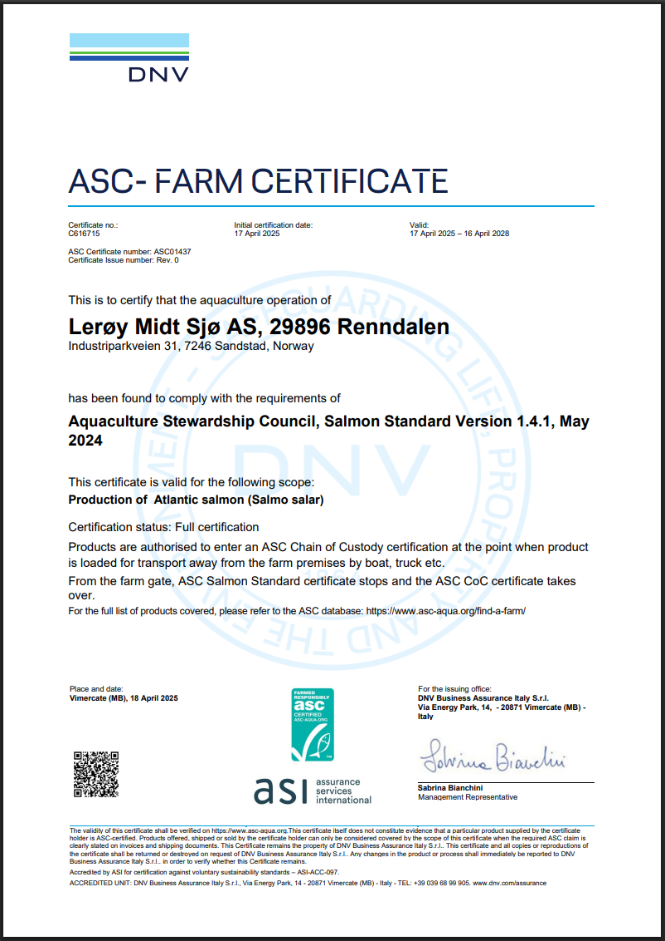
ASC rapport
Bedrift |  | Lerøy Midt AS
Lokalitet |  | Renndalen
Lokalitetsnummer |  | 29896
ASC status |  | Initial audit
Sertifiseringsdato (førstegangs) |  | Q1-25
Resertifisering
Sertifikat gyldig til |  | 2028-04-16
Produksjonsstart |  | Feb-24
Produksjonsslutt |  | Jul-25
Siste oppdatering produksjonsdata |  | 2026-01-09
EUL 24G

Mistanke om uidentifisert agens |  | -
Påvisning av OIE-meldepliktig sykdom
Antall rømt fisk |  | 0

Predatorer/andre
2020 | 1 gråmåke (selvdød)
2021 | 1 kråke selvdød
2022 | 0
2023 | 0
2024 | 1 stk fiskemåke Larus Canus (selvdød)
2025 | 0
2026 | 0

Lakselus - telles og rapporteres i henhold til myndighetskrav
Renndalen, Barentswatch

Reitholmen
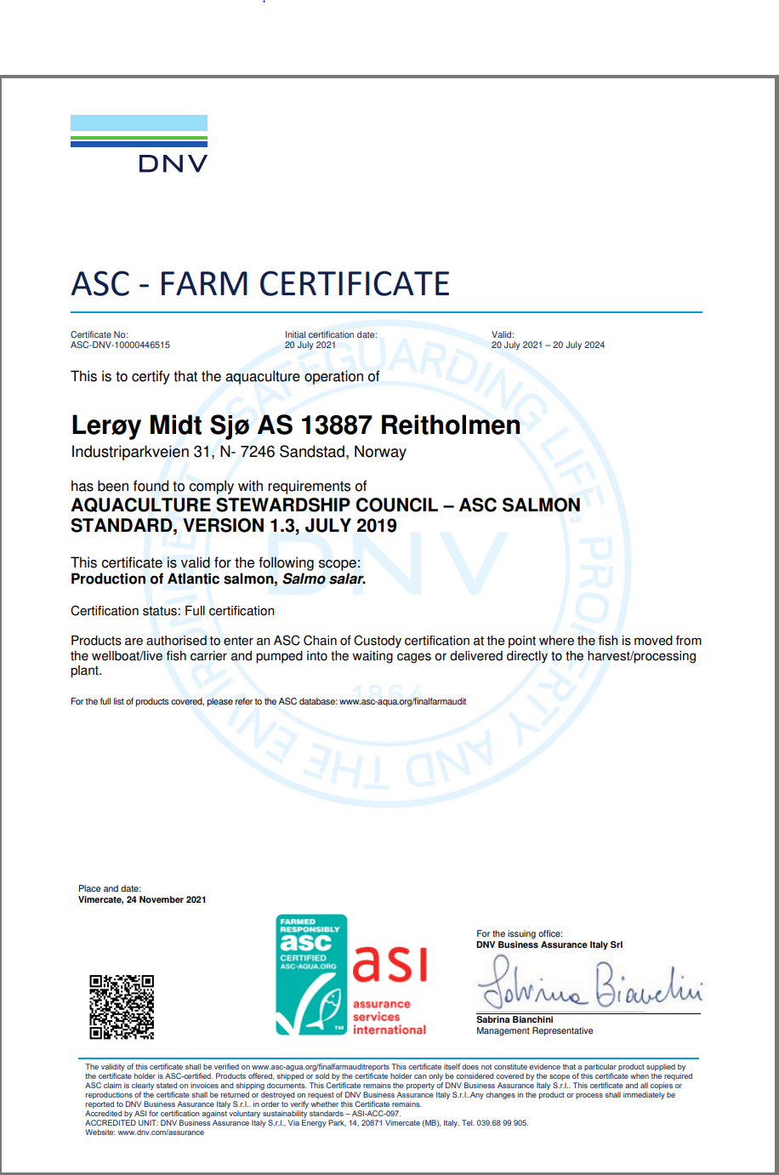
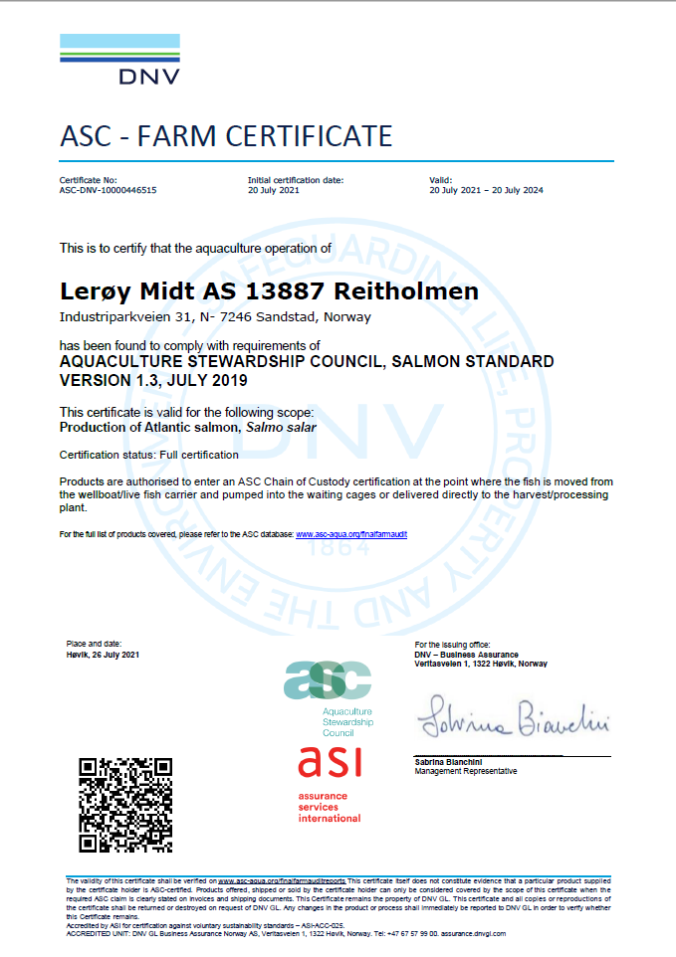
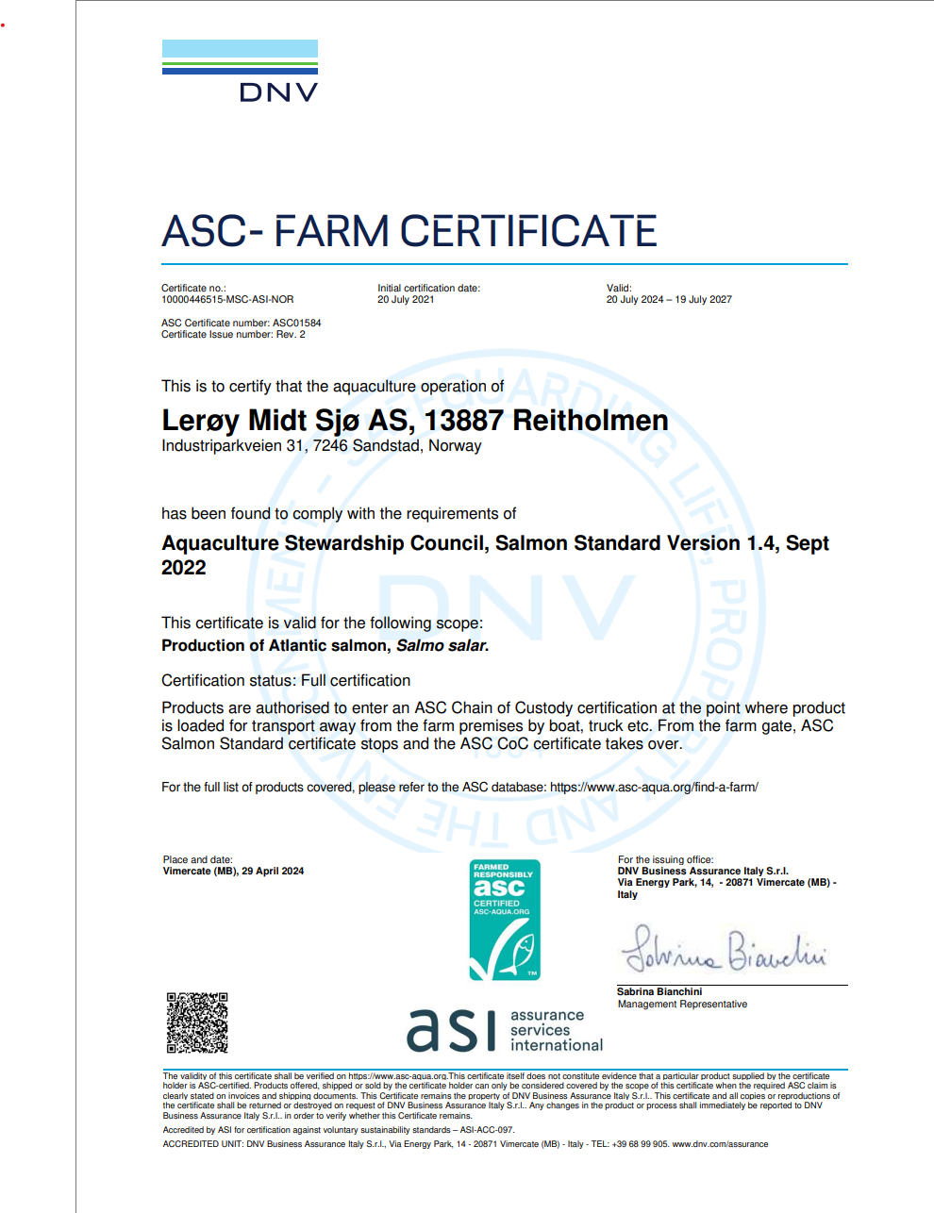
ASC rapport
Bedrift |  | Lerøy Midt AS
Lokalitet |  | Reitholmen
Lokalitetsnummer |  | 13887
ASC status |  | Suspendert
Sertifiseringsdato (førstegangs) |  | 2021-07-20
Resertifisering
Sertifikat gyldig til |  | Trukket
Produksjonsstart |  | Sep-22
Produksjonsslutt |  | Brakklagt
Siste oppdatering produksjonsdata |  | 2026-01-09
EUL 18G |  | 0.00%
EUL 20G |  | 0.00%
Mistanke om uidentifisert agens |  | -
Påvisning av OIE-meldepliktig sykdom |  | SAV2
Antall rømt fisk |  | 7300

Predatorer/andre
20G | 2 stk (1 skarv, 1 svartbak)
2021 | 2 stk gråmåke avlivet pga av brukket vinge.
2022 | 0
2023 | 0
2024 | 0
2025 | 1 gråmåke (Larus argentatus) satt fast i taknettet. Avlivet.
2026 | 0

Lakselus - telles og rapporteres i henhold til myndighetskrav
Reitholmen, Barentswatch

Ulværholmen
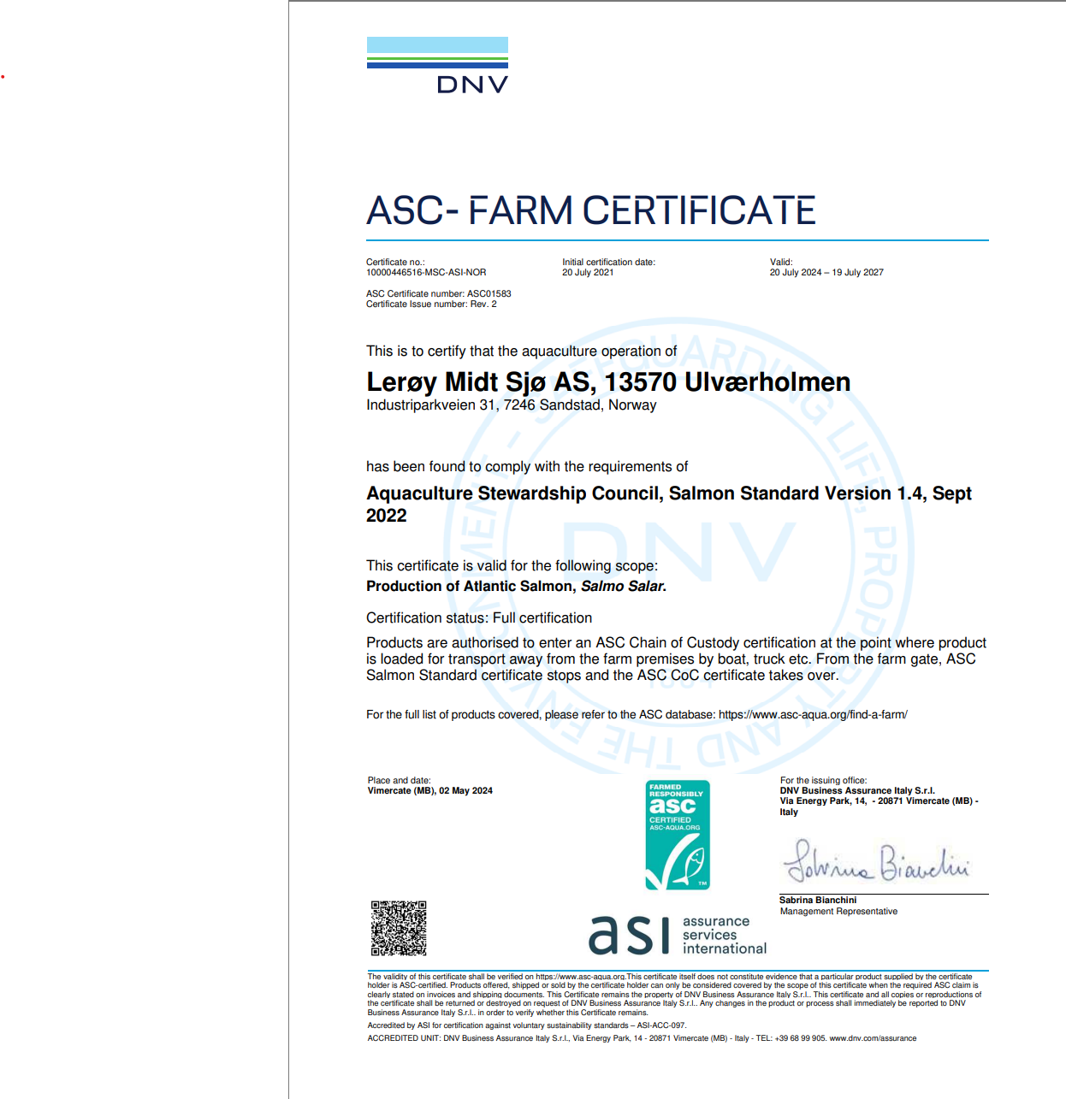
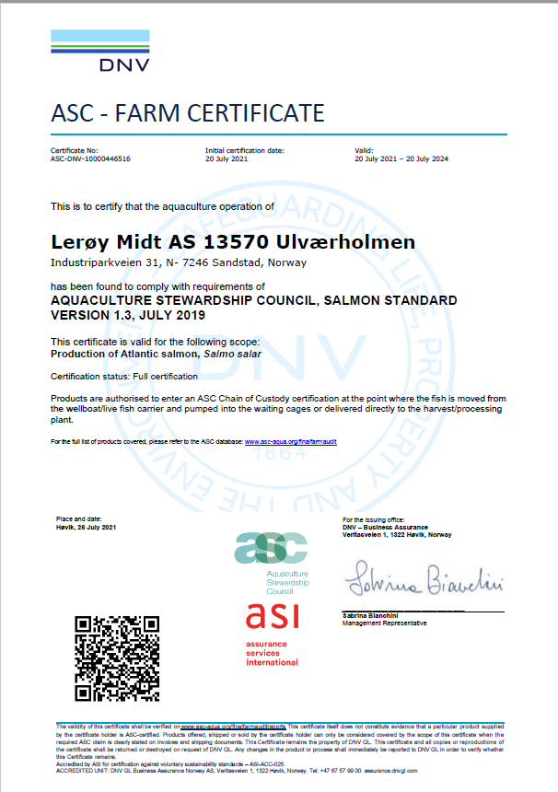
ASC rapport
Bedrift |  | Lerøy Midt AS
Lokalitet |  | Ulværholmen
Lokalitetsnummer |  | 13570
ASC status |  | Sertifisert
Sertifiseringsdato (førstegangs) |  | 2021-07-20
Resertifisering
Sertifikat gyldig til |  | 2024-07-20
Produksjonsstart |  | Nov-24
Produksjonsslutt |  | Nov-25
Siste oppdatering produksjonsdata |  | 2026-01-09
EUL 18G |  | 0.01%
EUL 20G |  | 0.58%
EUL 22G |  | 0.00%
EUL 24G |  | 1.29%
Mistanke om uidentifisert agens |  | -
Påvisning av OIE-meldepliktig sykdom
Antall rømt fisk |  | 0

Predatorer/andre
20G | 0
2022 | 1 Gråmåke Larus argentatus og 1 svartbak Laurus marinus
2023 | 0
2024 | 0
2025 | 0
2026 | 0

Lakselus - telles og rapporteres i henhold til myndighetskrav
Ulværholmen, Barentswatch

Vassgåsholmen
ASC rapport
Bedrift |  | Lerøy Midt AS
Lokalitet |  | Vassgåsholmen
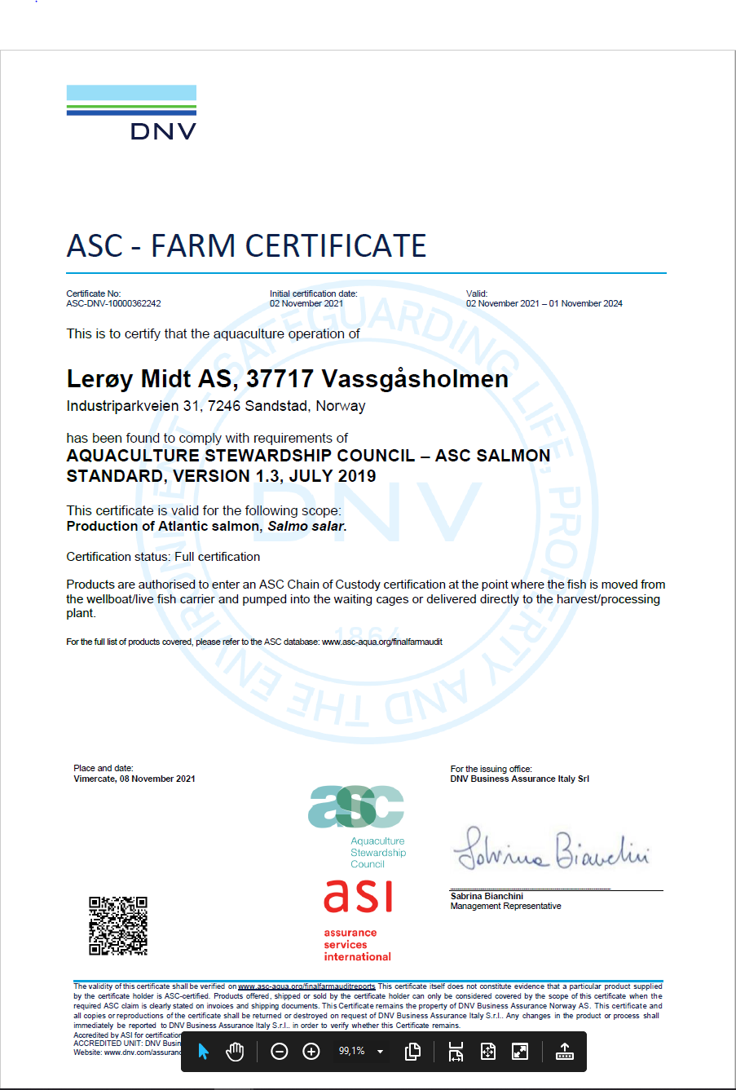
Lokalitetsnummer |  | 37717
ASC status |  | Initial audit uke 33 2021
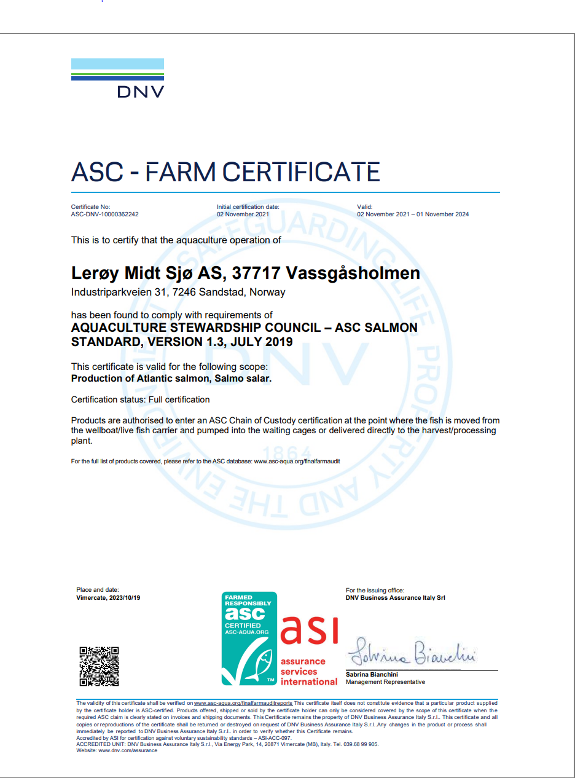
Sertifiseringsdato (førstegangs) |  | 2021-11-02
Resertifisering
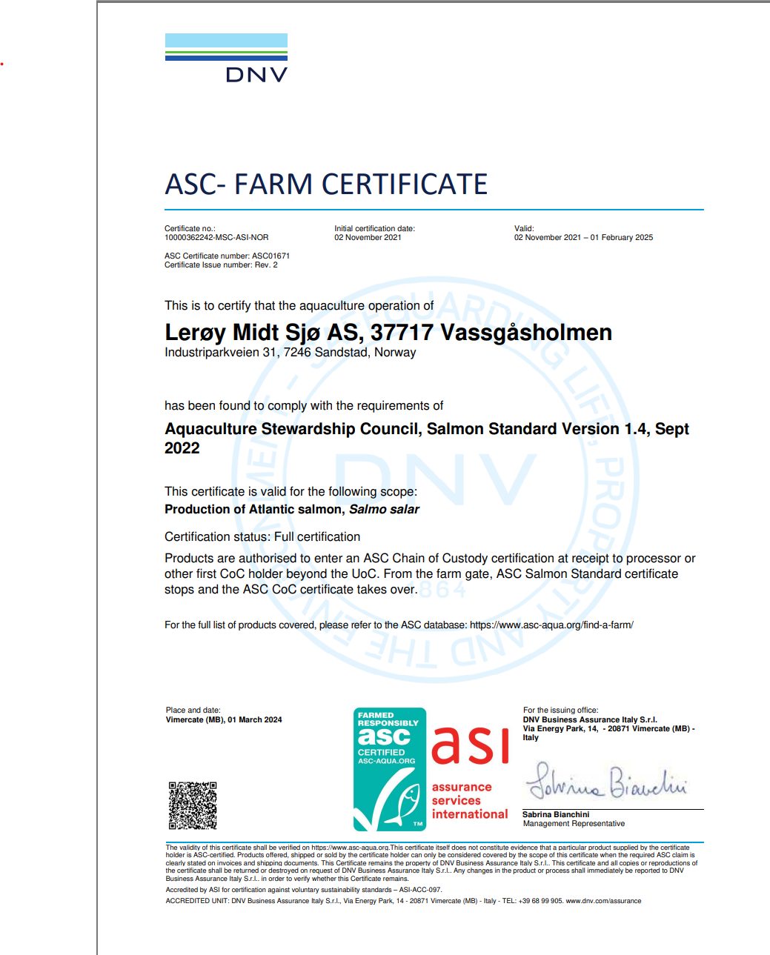
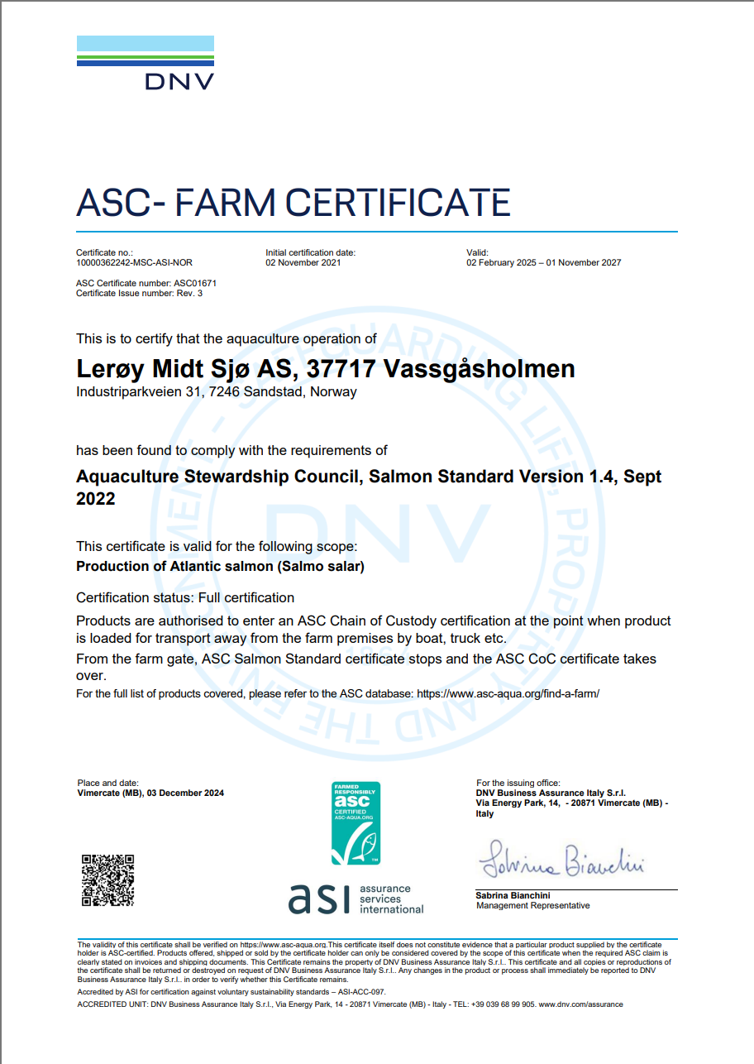
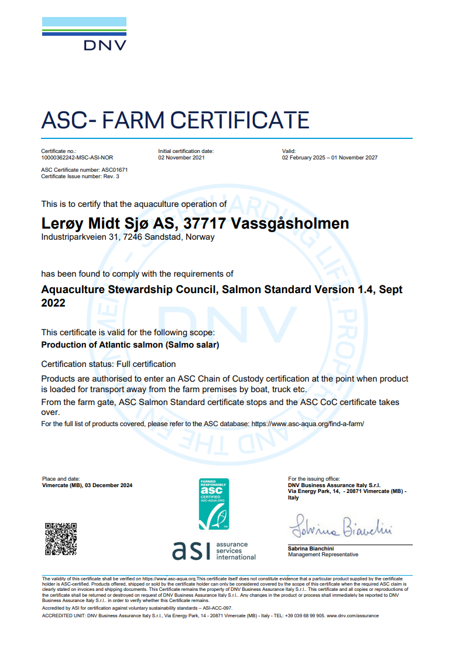
Sertifikat gyldig til |  | 2024-11-01
Produksjonsstart |  | Nov-23
Produksjonsslutt |  | Feb-25
Siste oppdatering produksjonsdata |  | 2026-01-09
EUL 21G |  | 0.57%
EUL 23G |  | -1.80%
Mistanke om uidentifisert agens |  | -
Påvisning av OIE-meldepliktig sykdom |  | -
Antall rømt fisk |  | 0

Predatorer/andre
2022 | 1 gråmåke Larus argentatus avlivet (14.02.2022)
2023 | 0
2024 | 1 selvdød fiskemåke Larus canus (02.03.2024)
2025 | 0
2026 | 0

Lakselus - telles og rapporteres i henhold til myndighetskrav
Vassgåsholmen, Barentswatch

Sandholman
ASC rapport
Bedrift |  | Lerøy Midt AS
Lokalitet |  | Sandholman
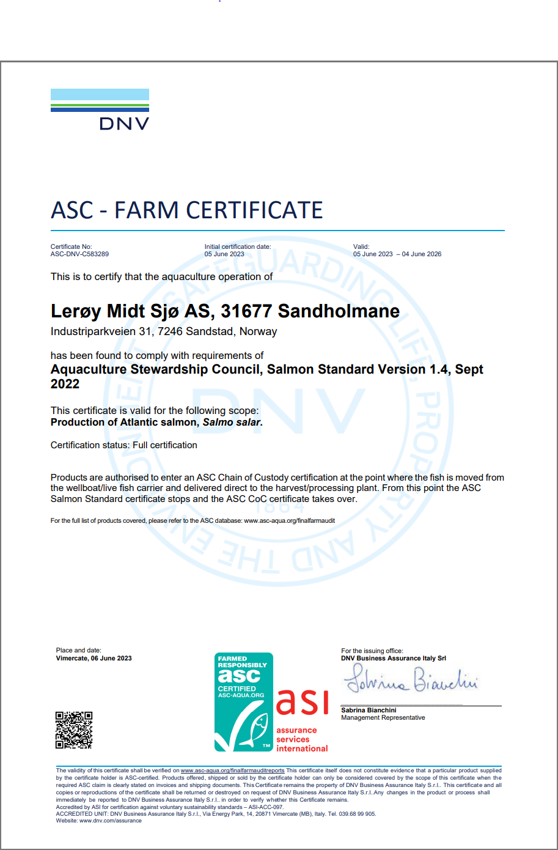
Lokalitetsnummer |  | 31677
ASC status |  | Trukket tilbake
Sertifiseringsdato (førstegangs) |  | 2023-03-06
Resertifisering
Sertifikat gyldig til |  | 2026-06-04
Produksjonsstart |  | May-24
Produksjonsslutt |  | Dec-25
Siste oppdatering produksjonsdata |  | 2026-01-09
EUL 22G |  | 0.00%
EUL 24G |  | -4.00%
Mistanke om uidentifisert agens
Påvisning av OIE-meldepliktig sykdom |  | PD
Antall rømt fisk |  | 14980

Predatorer/ andre:
2023 | 0
2024 | 0
2025 | 0
2026 | 0

Lakselus - telles og rapporteres i henhold til myndighetskrav
Sandholman, Barentswatch

Fugløya
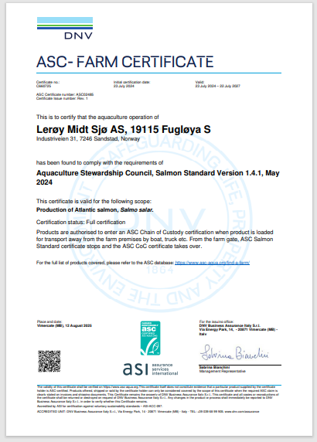
ASC rapport
Bedrift |  |  | Lerøy Midt AS
Lokalitet |  |  | Fugløya
Lokalitetsnummer |  |  | 19115
ASC status |  |  | Sertifisert
Sertifiseringsdato (førstegangs) |  |  | 2024-07-23
Resertifisering
Sertifikat gyldig til |  |  | 2027-07-22
Produksjonsstart |  |  | Apr-25
Produksjonsslutt |  |  | pågår
Siste oppdatering produksjonsdata |  |  | 2026-01-09
EUL 24G |  |  | 0.53%

Mistanke om uidentifisert agens |  |  | nei
Påvisning av OIE-meldepliktig sykdom |  |  | nei
Antall rømt fisk |  |  | 2

Predatorer/ andre:
2021 | 1 stk selvdød gråmåke (Larus argentatus), 30.09.2021
2022 | 0
2023 | 0
2024 | 0
2025 | 0
2026 | 1 | gråmåke (Larus argentatus) funnet død i doserer (01.08.2026)

Lakselus - telles og rapporteres i henhold til myndighetskrav
Fugløya, Barentswatch

